Quản lý thông tin cá nhân
Project Name | Nền tảng thực phẩm ăn kiêng với AI Nutrition Advisor và cá nhân hóa công thức nấu
Module Code | Quản lý thông tin cá nhân
 | Hoàn thành | Lỗi | Chưa kiểm tra | Bị chặn | Tổng lần kiểm tra
Round 1 | 20 | 4 | 0 | 0 | 24
Round 2 | 24 | 0 | 0 | 0 | 24
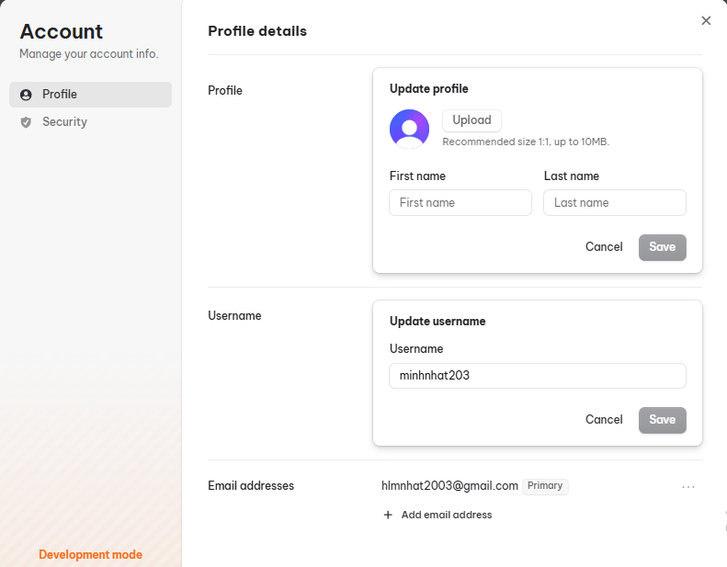
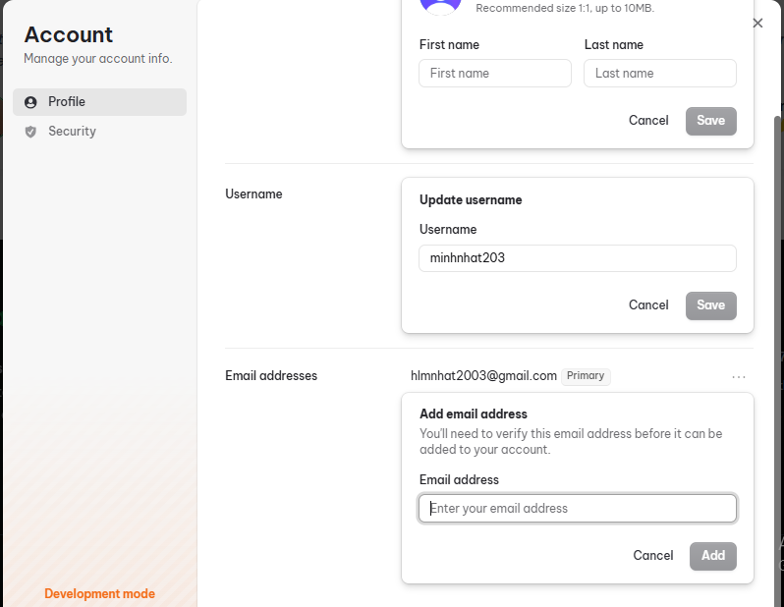

Test Case ID | Mô tả | Hành động | Điều kiện tiên quyết | Kết quả mong đợi | Kết quả thực tế | Kết quả |  |  | Kết quả |  |  | Chú thích
 |  |  |  |  |  | Vòng 1 |  |  | Vòng 2
 |  |  |  |  |  | Trạng thái | Ngày kiểm tra | Người kiểm tra | Trạng thái | Ngày kiểm tra | Người kiểm tra
GUI_SHOW Quản lý thông tin cá nhân
GUI-TTCN01 | Kiểm tra hiển thị form Manage Account |  | Đăng nhập thành công vào hệ thống | Form hiển thị rõ ràng, đúng vị trí | Form hiển thị rõ ràng, đúng vị trí | Passed | 2025-12-07 | Mạnh Hoàng | Passed | 2025-12-12 | Mạnh Hoàng
GUI-TTCN02 | Kiểm tra hiển thị form Update Profile |  | Đăng nhập thành công vào hệ thống | Form hiển thị rõ ràng, đúng vị trí | Form hiển thị rõ ràng, đúng vị trí | Passed | 2025-12-07 | Mạnh Hoàng | Passed | 2025-12-12 | Mạnh Hoàng
GUI-TTCN03 | Kiểm tra hiển thị form Update username |  | Đăng nhập thành công vào hệ thống | Form hiển thị rõ ràng, đúng vị trí | Form hiển thị rõ ràng, đúng vị trí | Passed | 2025-12-07 | Mạnh Hoàng | Passed | 2025-12-12 | Mạnh Hoàng
GUI-TTCN04 | Kiểm tra hiển thị form Add email address |  | Đăng nhập thành công vào hệ thống | Form hiển thị rõ ràng, đúng vị trí | Form hiển thị rõ ràng, đúng vị trí | Passed | 2025-12-07 | Mạnh Hoàng | Passed | 2025-12-12 | Mạnh Hoàng
GUI-TTCN05 | Kiểm tra hiển thị các nút Cancel, Save, Add |  | Đăng nhập thành công vào hệ thống | Các nút Cancel, Save, Add hiển thị rõ ràng, đúng vị trí | Các nút Cancel, Save, Add hiển thị rõ ràng, đúng vị trí | Passed | 2025-12-07 | Mạnh Hoàng | Passed | 2025-12-12 | Mạnh Hoàng
GUI-TTCN06 | Kiểm tra hiển thị các textbox |  | Đăng nhập thành công vào hệ thống | Các textbox hiển thị rõ ràng, đúng vị trí | Các textbox hiển thị rõ ràng, đúng vị trí | Passed | 2025-12-07 | Mạnh Hoàng | Passed | 2025-12-12 | Mạnh Hoàng
GUI-TTCN07 | Kiểm tra hiển thị các placeholder |  | Đăng nhập thành công vào hệ thống | Các placeholder hiển thị rõ ràng, đúng vị trí | Các placeholder hiển thị rõ ràng, đúng vị trí | Passed | 2025-12-07 | Mạnh Hoàng | Passed | 2025-12-12 | Mạnh Hoàng
FUNCTION_SHOW Quản lý thông tin cá nhân
FUNC-TTCN01 | Mở Form Manage Account | 1. Bấm vào ảnh cá nhân góc trên cùng bên phải 2. Nhấp chọn Manage Account | Đăng nhập thành công vào hệ thống | Form hiển thị gồm có: - Form Update Profile - Form Update username - Form Add email address - Các nút Update Profile, Update username, Add email address - Các textbox, placeholder | Form hiển thị gồm có: - Form Update Profile - Form Update username - Form Add email address - Các nút Update Profile, Update username, Add email address - Các textbox, placeholder | Passed | 2025-12-07 | Mạnh Hoàng | Passed | 2025-12-12 | Mạnh Hoàng
FUNC-TTCN02 | Thay đổi họ tên thành công | 1. Bấm vào ảnh cá nhân góc trên cùng bên phải 2. Nhấp chọn Manage Account, sau đó nhấp vào nút Update Profile 3. Nhập: First name: minh Last name: nhat 4. Nhấp vào nút Save | Đăng nhập thành công vào hệ thống | Hệ thống hiển thị họ tên vừa thay đổi | Hệ thống hiển thị họ tên vừa thay đổi | Passed | 2025-12-07 | Mạnh Hoàng | Passed | 2025-12-12 | Mạnh Hoàng
FUNC-TTCN03 | Tải ảnh lên | 1. Bấm vào ảnh cá nhân góc trên cùng bên phải 2. Nhấp chọn Manage Account, sau đó nhấp vào nút Update Profile 3. Nhấp vào nút Upload, sau đó chọn ảnh | Đăng nhập thành công vào hệ thống | Hệ thống hiển thị ảnh vừa tải lên | Hệ thống hiển thị ảnh vừa tải lên | Passed | 2025-12-07 | Mạnh Hoàng | Passed | 2025-12-12 | Mạnh Hoàng
FUNC-TTCN04 | Xóa ảnh | 1. Bấm vào ảnh cá nhân góc trên cùng bên phải 2. Nhấp chọn Manage Account, sau đó nhấp vào nút Update Profile 3. Nhấp vào nút Remove | Đăng nhập thành công vào hệ thống | Hệ thống hiển thị ảnh mặc định | Hệ thống hiển thị ảnh mặc định | Passed | 2025-12-07 | Mạnh Hoàng | Passed | 2025-12-12 | Mạnh Hoàng
FUNC-TTCN05 | Nhập trùng họ tên | 1. Bấm vào ảnh cá nhân góc trên cùng bên phải 2. Nhấp chọn Manage Account, sau đó nhấp vào nút Update Profile 3. Nhập: First name: minh Last name: nhat 4. Nhấp vào nút Save | Đăng nhập thành công vào hệ thống | Nút Save bị vô hiệu hóa | Nút Save bị vô hiệu hóa | Passed | 2025-12-07 | Mạnh Hoàng | Passed | 2025-12-12 | Mạnh Hoàng
FUNC-TTCN06 | Thay đổi họ tên không thành công | 1. Bấm vào ảnh cá nhân góc trên cùng bên phải 2. Nhấp chọn Manage Account, sau đó nhấp vào nút Update Profile 3. Nhập: First name: Last name: hoang 4. Nhấp vào nút Save | Đăng nhập thành công vào hệ thống | Thông báo yêu cầu nhập vào trường còn trống | Thông báo yêu cầu nhập vào trường còn trống | Failed | 2025-12-07 | Mạnh Hoàng | Passed | 2025-12-12 | Mạnh Hoàng
FUNC-TTCN07 | Thay đổi họ tên không thành công | 1. Bấm vào ảnh cá nhân góc trên cùng bên phải 2. Nhấp chọn Manage Account, sau đó nhấp vào nút Update Profile 3. Nhập: First name: manh Last name: 4. Nhấp vào nút Save | Đăng nhập thành công vào hệ thống | Thông báo yêu cầu nhập vào trường còn trống | Thông báo yêu cầu nhập vào trường còn trống | Failed | 2025-12-07 | Mạnh Hoàng | Passed | 2025-12-12 | Mạnh Hoàng
FUNC-TTCN08 | Thay đổi họ tên không thành công | 1. Bấm vào ảnh cá nhân góc trên cùng bên phải 2. Nhấp chọn Manage Account, sau đó nhấp vào nút Update Profile 3. Nhập: First name: Last name: 4. Nhấp vào nút Save | Đăng nhập thành công vào hệ thống | Thông báo yêu cầu nhập vào trường còn trống | Thông báo yêu cầu nhập vào trường còn trống | Failed | 2025-12-07 | Mạnh Hoàng | Passed | 2025-12-12 | Mạnh Hoàng
FUNC-TTCN09 | Thay đổi username thành công | 1. Bấm vào ảnh cá nhân góc trên cùng bên phải 2. Nhấp chọn Manage Account, sau đó nhấp vào nút Update username 3. Nhập: Username: minh723 4. Nhấp vào nút Save | Đăng nhập thành công vào hệ thống | Hệ thống hiển thị username vừa thay đổi | Hệ thống hiển thị username vừa thay đổi | Passed | 2025-12-07 | Mạnh Hoàng | Passed | 2025-12-12 | Mạnh Hoàng
FUNC-TTCN10 | Thay đổi username không thành công | 1. Bấm vào ảnh cá nhân góc trên cùng bên phải 2. Nhấp chọn Manage Account, sau đó nhấp vào nút Update username 3. Nhập: Username: minh723 4. Nhấp vào nút Save | Đăng nhập thành công vào hệ thống | Nút Save bị vô hiệu hóa | Nút Save bị vô hiệu hóa | Passed | 2025-12-07 | Mạnh Hoàng | Passed | 2025-12-12 | Mạnh Hoàng
FUNC-TTCN11 | Thay đổi username không thành công | 1. Bấm vào ảnh cá nhân góc trên cùng bên phải 2. Nhấp chọn Manage Account, sau đó nhấp vào nút Update username 3. Nhập: Username: 4. Nhấp vào nút Save | Đăng nhập thành công vào hệ thống | Nút Save bị vô hiệu hóa | Nút Save bị vô hiệu hóa | Failed | 2025-12-07 | Mạnh Hoàng | Passed | 2025-12-12 | Mạnh Hoàng
FUNC-TTCN12 | Thêm email thành công | 1. Bấm vào ảnh cá nhân góc trên cùng bên phải 2. Nhấp chọn Manage Account, sau đó nhấp vào nút Add email address 3. Nhập: Email address: hlmn2003pro@gmail.com 4. Nhấp vào nút Add 5. Nhập mã xác minh | Đăng nhập thành công vào hệ thống | Hệ thống hiển thị email vừa được thêm vào | Hệ thống hiển thị email vừa được thêm vào | Passed | 2025-12-07 | Mạnh Hoàng | Passed | 2025-12-12 | Mạnh Hoàng
FUNC-TTCN13 | Thêm email không thành công | 1. Bấm vào ảnh cá nhân góc trên cùng bên phải 2. Nhấp chọn Manage Account, sau đó nhấp vào nút Add email address 3. Nhập: Email address: hlmn2003pro.com 4. Nhấp vào nút Add | Đăng nhập thành công vào hệ thống | Nút Add bị vô hiệu hóa | Nút Add bị vô hiệu hóa | Passed | 2025-12-07 | Mạnh Hoàng | Passed | 2025-12-12 | Mạnh Hoàng
FUNC-TTCN14 | Thêm email không thành công | 1. Bấm vào ảnh cá nhân góc trên cùng bên phải 2. Nhấp chọn Manage Account, sau đó nhấp vào nút Add email address 3. Nhập: Email address: 4. Nhấp vào nút Add | Đăng nhập thành công vào hệ thống | Thông báo nhập sai định dạng email | Thông báo nhập sai định dạng email | Passed | 2025-12-07 | Mạnh Hoàng | Passed | 2025-12-12 | Mạnh Hoàng
FUNC-TTCN15 | Hủy thao tác thay đổi họ tên | 1. Bấm vào ảnh cá nhân góc trên cùng bên phải 2. Nhấp chọn Manage Account, sau đó nhấp vào nút Update Profile 3. Nhấp vào nút Cancel | Đăng nhập thành công vào hệ thống | Hệ thống hủy thao tác | Hệ thống hủy thao tác | Passed | 2025-12-07 | Mạnh Hoàng | Passed | 2025-12-12 | Mạnh Hoàng
FUNC-TTCN16 | Hủy thao tác thay đổi họ tên | 1. Bấm vào ảnh cá nhân góc trên cùng bên phải 2. Nhấp chọn Manage Account, sau đó nhấp vào nút Update username 3. Nhấp vào nút Cancel | Đăng nhập thành công vào hệ thống | Hệ thống hủy thao tác | Hệ thống hủy thao tác | Passed | 2025-12-07 | Mạnh Hoàng | Passed | 2025-12-12 | Mạnh Hoàng
FUNC-TTCN17 | Hủy thao tác thay đổi họ tên | 1. Bấm vào ảnh cá nhân góc trên cùng bên phải 2. Nhấp chọn Manage Account, sau đó nhấp vào nút Add email address 3. Nhấp vào nút Cancel | Đăng nhập thành công vào hệ thống | Hệ thống hủy thao tác | Hệ thống hủy thao tác | Passed | 2025-12-07 | Mạnh Hoàng | Passed | 2025-12-12 | Mạnh Hoàng

Đổi mật khẩu
Project Name | Nền tảng thực phẩm ăn kiêng với AI Nutrition Advisor và cá nhân hóa công thức nấu
Module Code | Đổi mật khẩu
 | Hoàn thành | Lỗi | Chưa kiểm tra | Bị chặn | Tổng lần kiểm tra
Round 1 | 11 | 0 | 0 | 0 | 11
Round 2 | 11 | 0 | 0 | 0 | 11
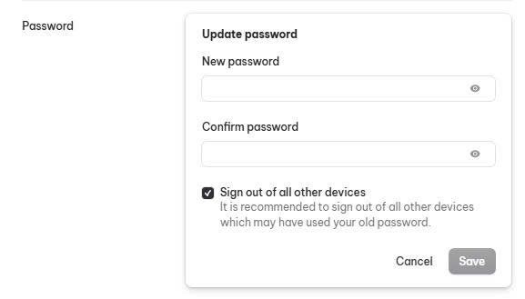

Test Case ID | Mô tả | Hành động | Điều kiện tiên quyết | Kết quả mong đợi | Kết quả thực tế | Kết quả |  |  | Kết quả |  |  | Chú thích
 |  |  |  |  |  | Vòng 1 |  |  | Vòng 2
 |  |  |  |  |  | Trạng thái | Ngày kiểm tra | Người kiểm tra | Trạng thái | Ngày kiểm tra | Người kiểm tra
GUI_SHOW Đổi mật khẩu
GUI-MK01 | Kiểm tra hiển thị form Update Profile |  | Đăng nhập thành công vào hệ thống | Form hiển thị rõ ràng, đúng vị trí | Form hiển thị rõ ràng, đúng vị trí | Passed | 2025-12-07 | Mạnh Hoàng | Passed | 2025-12-12 | Mạnh Hoàng
GUI-MK02 | Kiểm tra hiện thị Eye icon |  | Đăng nhập thành công vào hệ thống | Icon hiển thị rõ ràng, đúng vị trí | Icon hiển thị rõ ràng, đúng vị trí | Passed | 2025-12-07 | Mạnh Hoàng | Passed | 2025-12-12 | Mạnh Hoàng
GUI-MK03 | Kiểm tra hiển thị checkbox |  | Đăng nhập thành công vào hệ thống | Checkbox hiển thị rõ ràng, đúng vị trí | Checkbox hiển thị rõ ràng, đúng vị trí | Passed | 2025-12-07 | Mạnh Hoàng | Passed | 2025-12-12 | Mạnh Hoàng
GUI-MK04 | Kiểm tra hiển thị các nút Cancel, Save, Update Password |  | Đăng nhập thành công vào hệ thống | Các nút Cancel, Save, Add hiển thị rõ ràng, đúng vị trí | Các nút Cancel, Save, Add hiển thị rõ ràng, đúng vị trí | Passed | 2025-12-07 | Mạnh Hoàng | Passed | 2025-12-12 | Mạnh Hoàng
GUI-MK05 | Kiểm tra hiển thị các textbox |  | Đăng nhập thành công vào hệ thống | Các textbox hiển thị rõ ràng, đúng vị trí | Các textbox hiển thị rõ ràng, đúng vị trí | Passed | 2025-12-07 | Mạnh Hoàng | Passed | 2025-12-12 | Mạnh Hoàng
FUNCTION_SHOW Đổi mật khẩu
FUNC-MK01 | Mở Form Update Password | 1. Bấm vào ảnh cá nhân góc trên cùng bên phải 2. Nhấp chọn Manage Account, sau đó chọn Security 3. Nhấp vào nút Update Password | Đăng nhập thành công vào hệ thống | Form hiển thị gồm có: - Các trường nhập - Eye icon - Checkbox - Các nút Cancel, Save - Các textbox, placeholder | Form hiển thị gồm có: - Các trường nhập - Eye icon - Checkbox - Các nút Cancel, Save - Các textbox, placeholder | Passed | 2025-12-07 | Mạnh Hoàng | Passed | 2025-12-12 | Mạnh Hoàng
FUNC-MK02 | Thay đổi mật khẩu thành công | 1. Bấm vào ảnh cá nhân góc trên cùng bên phải 2. Nhấp chọn Manage Account, sau đó chọn Security 3. Nhấp vào nút Update Password 4. Nhập: New password: minhat723 Confirm password: minhat723 5. Nhấp vào nút Save | Đăng nhập thành công vào hệ thống | Hệ thống cập nhật mật khẩu mới | Hệ thống cập nhật mật khẩu mới | Passed | 2025-12-07 | Mạnh Hoàng | Passed | 2025-12-12 | Mạnh Hoàng
FUNC-MK03 | Thay đổi mật khẩu không thành công | 1. Bấm vào ảnh cá nhân góc trên cùng bên phải 2. Nhấp chọn Manage Account, sau đó chọn Security 3. Nhấp vào nút Update Password 4. Nhập: New password: minhat723 Confirm password: 5. Nhấp vào nút Save | Đăng nhập thành công vào hệ thống | Nút Save bị vô hiệu hóa | Nút Save bị vô hiệu hóa | Passed | 2025-12-07 | Mạnh Hoàng | Passed | 2025-12-12 | Mạnh Hoàng
FUNC-MK04 | Thay đổi mật khẩu không thành công | 1. Bấm vào ảnh cá nhân góc trên cùng bên phải 2. Nhấp chọn Manage Account, sau đó chọn Security 3. Nhấp vào nút Update Password 4. Nhập: New password: minhat7230 Confirm password: minhat723 5. Nhấp vào nút Save | Đăng nhập thành công vào hệ thống | Nút Save bị vô hiệu hóa, hiển thị không khớp mật khẩu | Nút Save bị vô hiệu hóa, hiển thị không khớp mật khẩu | Passed | 2025-12-07 | Mạnh Hoàng | Passed | 2025-12-12 | Mạnh Hoàng
FUNC-MK05 | Thay đổi mật khẩu không thành công | 1. Bấm vào ảnh cá nhân góc trên cùng bên phải 2. Nhấp chọn Manage Account, sau đó chọn Security 3. Nhấp vào nút Update Password 4. Nhập: New password: Confirm password: 5. Nhấp vào nút Save | Đăng nhập thành công vào hệ thống | Nút Save bị vô hiệu hóa | Nút Save bị vô hiệu hóa | Passed | 2025-12-07 | Mạnh Hoàng | Passed | 2025-12-12 | Mạnh Hoàng
FUNC-MK06 | Hủy thao tác thay đổi mật khẩu | 1. Bấm vào ảnh cá nhân góc trên cùng bên phải 2. Nhấp chọn Manage Account, sau đó chọn Security 3. Nhấp vào nút Update Password 4. Nhấp vào nút Cancel | Đăng nhập thành công vào hệ thống | Hệ thống hủy thao tác | Hệ thống hủy thao tác | Passed | 2025-12-07 | Mạnh Hoàng | Passed | 2025-12-12 | Mạnh Hoàng

Xóa tài khoản
Project Name | Nền tảng thực phẩm ăn kiêng với AI Nutrition Advisor và cá nhân hóa công thức nấu
Module Code | Xóa tài khoản
 | Hoàn thành | Lỗi | Chưa kiểm tra | Bị chặn | Tổng lần kiểm tra
Round 1 | 8 | 0 | 0 | 0 | 8
Round 2 | 8 | 0 | 0 | 0 | 8
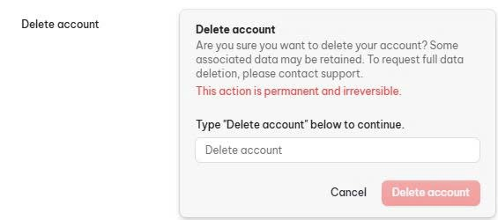

Test Case ID | Mô tả | Hành động | Điều kiện tiên quyết | Kết quả mong đợi | Kết quả thực tế | Kết quả |  |  | Kết quả |  |  | Chú thích
 |  |  |  |  |  | Vòng 1 |  |  | Vòng 2
 |  |  |  |  |  | Trạng thái | Ngày kiểm tra | Người kiểm tra | Trạng thái | Ngày kiểm tra | Người kiểm tra
GUI_SHOW Xóa tài khoản
GUI-XTK01 | Kiểm tra hiển thị form Delete Account |  | Đăng nhập thành công vào hệ thống | Form hiển thị rõ ràng, đúng vị trí | Form hiển thị rõ ràng, đúng vị trí | Passed | 2025-12-07 | Mạnh Hoàng | Passed | 2025-12-12 | Mạnh Hoàng
GUI-XTK02 | Kiểm tra hiện thị textbox |  | Đăng nhập thành công vào hệ thống | Các textbox hiển thị rõ ràng, đúng vị trí | Các textbox hiển thị rõ ràng, đúng vị trí | Passed | 2025-12-07 | Mạnh Hoàng | Passed | 2025-12-12 | Mạnh Hoàng
GUI-XTK03 | Kiểm tra hiển thị placeholder |  | Đăng nhập thành công vào hệ thống | Các placeholder hiển thị rõ ràng, đúng vị trí | Các placeholder hiển thị rõ ràng, đúng vị trí | Passed | 2025-12-07 | Mạnh Hoàng | Passed | 2025-12-12 | Mạnh Hoàng
GUI-XTK04 | Kiểm tra hiển thị các nút Cancel, Delete account |  | Đăng nhập thành công vào hệ thống | Các nút Cancel,Delete account hiển thị rõ ràng, đúng vị trí | Các nút Cancel,Delete account hiển thị rõ ràng, đúng vị trí | Passed | 2025-12-07 | Mạnh Hoàng | Passed | 2025-12-12 | Mạnh Hoàng
FUNCTION_SHOW Xóa tài khoản
FUNC-XTK01 | Mở Form Delete Account | 1. Bấm vào ảnh cá nhân góc trên cùng bên phải 2. Nhấp chọn Manage Account, sau đó chọn Security 3. Nhấp vào nút Delete Account | Đăng nhập thành công vào hệ thống | Form hiển thị gồm có: - Các trường nhập - Eye icon - Checkbox - Các nút Cancel, Save - Textbox, placeholder | Form hiển thị gồm có: - Các trường nhập - Eye icon - Checkbox - Các nút Cancel, Save - Textbox, placeholder | Passed | 2025-12-07 | Mạnh Hoàng | Passed | 2025-12-12 | Mạnh Hoàng
FUNC-XTK02 | Xóa tài khoản thành công | 1. Bấm vào ảnh cá nhân góc trên cùng bên phải 2. Nhấp chọn Manage Account, sau đó chọn Security 3. Nhấp vào nút Delete account 4. Nhập: Delete account 5. Nhấp vào nút Delete account | Đăng nhập thành công vào hệ thống | Hệ thống trở về trang chủ và yêu cầu dăng nhập, nhập lại tài khoản đã xóa hiện thông báo không tìm thấy tài khoản | Hệ thống trở về trang chủ và yêu cầu dăng nhập, nhập lại tài khoản đã xóa hiện thông báo không tìm thấy tài khoản | Passed | 2025-12-07 | Mạnh Hoàng | Passed | 2025-12-12 | Mạnh Hoàng
FUNC-XTK03 | Xóa tài khoản không thành công | 1. Bấm vào ảnh cá nhân góc trên cùng bên phải 2. Nhấp chọn Manage Account, sau đó chọn Security 3. Nhấp vào nút Delete account 4. Nhập: 5. Nhấp vào nút Delete account | Đăng nhập thành công vào hệ thống | Nút Delete Account bị vô hiệu hóa | Nút Delete Account bị vô hiệu hóa | Passed | 2025-12-07 | Mạnh Hoàng | Passed | 2025-12-12 | Mạnh Hoàng
FUNC-XTK04 | Hủy thao tác thay xóa tài khoản | 1. Bấm vào ảnh cá nhân góc trên cùng bên phải 2. Nhấp chọn Manage Account, sau đó chọn Security 3. Nhấp vào nút Delete account 4. Nhập: 5. Nhấp vào nút Cancel | Đăng nhập thành công vào hệ thống | Hệ thống hủy thao tác | Hệ thống hủy thao tác | Passed | 2025-12-07 | Mạnh Hoàng | Passed | 2025-12-12 | Mạnh Hoàng

Gởi yêu cầu hỗ trợ
Project Name | Nền tảng thực phẩm ăn kiêng với AI Nutrition Advisor và cá nhân hóa công thức nấu
Module Code | Gởi yêu cầu hỗ trợ
 | Hoàn thành | Lỗi | Chưa kiểm tra | Bị chặn | Tổng lần kiểm tra
Round 1 | 11 | 0 | 0 | 0 | 11
Round 2 | 11 | 0 | 0 | 0 | 11
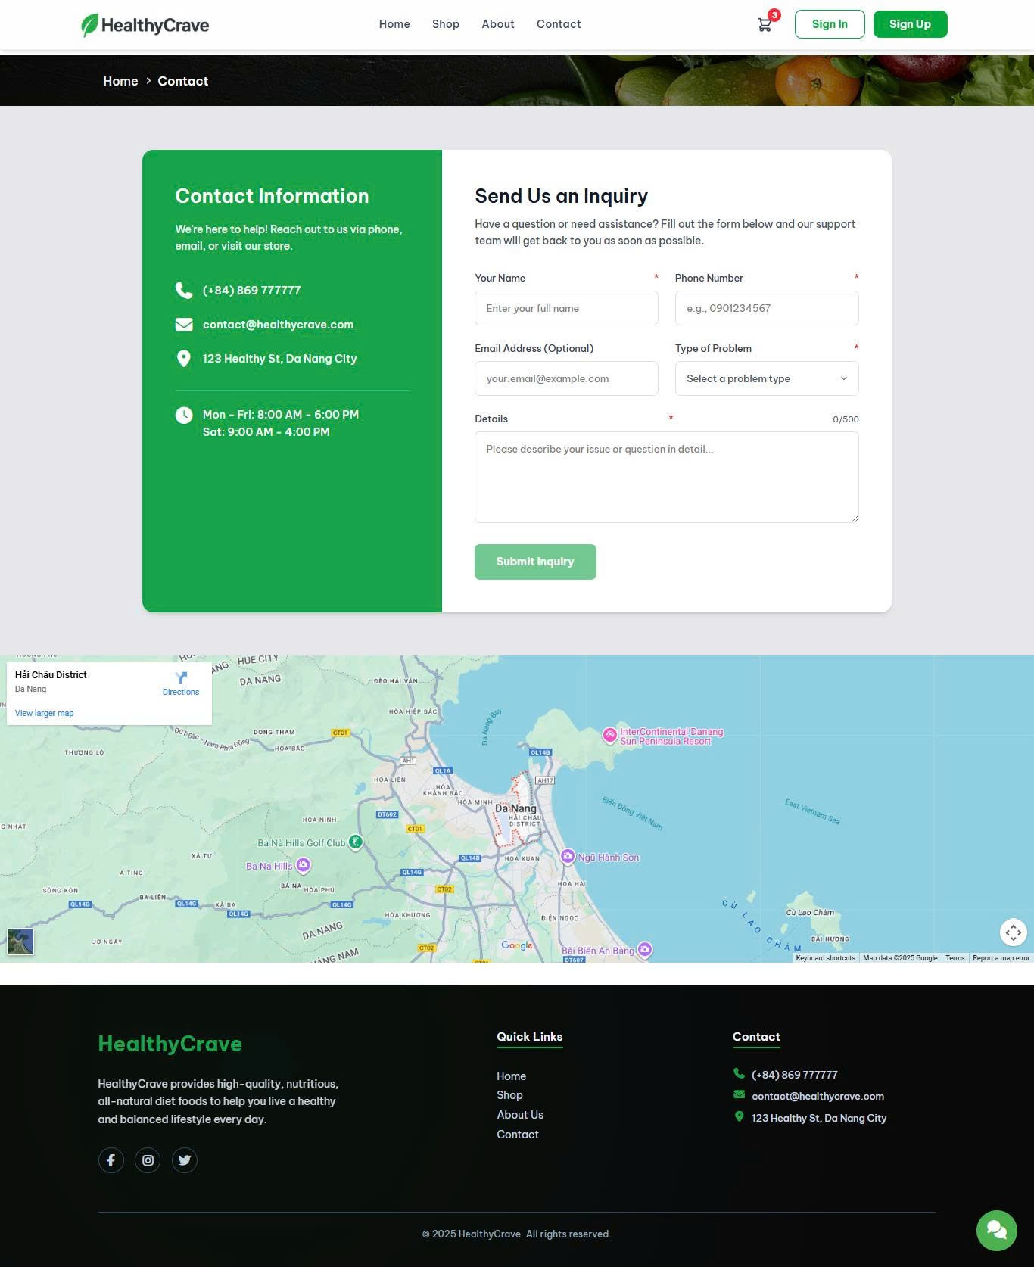

Test Case ID | Mô tả | Hành động | Điều kiện tiên quyết | Kết quả mong đợi | Kết quả thực tế | Kết quả |  |  | Kết quả |  |  | Chú thích
 |  |  |  |  |  | Vòng 1 |  |  | Vòng 2
 |  |  |  |  |  | Trạng thái | Ngày kiểm tra | Người kiểm tra | Trạng thái | Ngày kiểm tra | Người kiểm tra
GUI_SHOW Gởi yêu cầu hỗ trợ
GUI-YCHT01 | Kiểm tra hiển thị thông tin liên hệ |  | Không có | Hiển thị thông tin đầy đủ, rõ ràng | Hiển thị thông tin đầy đủ, rõ ràng | Passed | 2025-12-07 | Mạnh Hoàng | Passed | 2025-12-12 | Mạnh Hoàng
GUI-YCHT02 | Kiểm tra hiện thị textbox |  | Không có | Các textbox hiển thị rõ ràng, đúng vị trí | Các textbox hiển thị rõ ràng, đúng vị trí | Passed | 2025-12-07 | Mạnh Hoàng | Passed | 2025-12-12 | Mạnh Hoàng
GUI-YCHT03 | Kiểm tra hiển thị placeholder |  | Không có | Các placeholder hiển thị rõ ràng, đúng vị trí | Các placeholder hiển thị rõ ràng, đúng vị trí | Passed | 2025-12-07 | Mạnh Hoàng | Passed | 2025-12-12 | Mạnh Hoàng
GUI-YCHT04 | Kiểm tra hiển thị nút Submit inquiry |  | Không có | Nút Submit inquiry hiển thị rõ ràng, đúng vị trí | Nút Submit inquiry hiển thị rõ ràng, đúng vị trí | Passed | 2025-12-07 | Mạnh Hoàng | Passed | 2025-12-12 | Mạnh Hoàng
FUNCTION_SHOW Gởi yêu cầu hỗ trợ
FUNC-YCHT01 | Xác thực trang đang hiển thị | 1. Truy cập trang chủ 2. Nhấp vào trang Contact | Không có | Giao diện hiển thị gồm có: - Các trường nhập - Nút Submit inquiry - Các textbox, placeholder - Thông tin liên hệ | Giao diện hiển thị gồm có: - Các trường nhập - Nút Submit inquiry - Các textbox, placeholder - Thông tin liên hệ | Passed | 2025-12-07 | Mạnh Hoàng | Passed | 2025-12-12 | Mạnh Hoàng
FUNC-YCHT02 | Gởi yêu cầu hỗ trợ thành công | 1. Truy cập trang chủ 2. Nhấp vào trang Contact 3. Nhập: - Your name: nhat - Phone number: 09123456781 - Email address (Optional): hlmnhat2003@gmail.com - Type of problem: Orders - Details: Late 4. Nhấp vào nút Submit inquiry | Không có | Hiển thị thông báo gởi yêu cầu thành công, chuyển hướng sang trang chủ | Hiển thị thông báo gởi yêu cầu thành công, chuyển hướng sang trang chủ | Passed | 2025-12-07 | Mạnh Hoàng | Passed | 2025-12-12 | Mạnh Hoàng
FUNC-YCHT03 | Gởi yêu cầu hỗ trợ không thành công | 1. Truy cập trang chủ 2. Nhấp vào trang Contact 3. Nhập: - Your name: - Phone number: 09123456781 - Email address (Optional): hlmnhat2003@gmail.com - Type of problem: Orders - Details: Late 4. Nhấp vào nút Submit inquiry | Không có | Nút Submit inquiry bị vô hiệu hóa | Nút Submit inquiry bị vô hiệu hóa | Passed | 2025-12-07 | Mạnh Hoàng | Passed | 2025-12-12 | Mạnh Hoàng
FUNC-YCHT04 | Gởi yêu cầu hỗ trợ không thành công | 1. Truy cập trang chủ 2. Nhấp vào trang Contact 3. Nhập: - Your name: nhat - Phone number: - Email address (Optional): hlmnhat2003@gmail.com - Type of problem: Orders - Details: Late 4. Nhấp vào nút Submit inquiry | Không có | Nút Submit inquiry bị vô hiệu hóa | Nút Submit inquiry bị vô hiệu hóa | Passed | 2025-12-07 | Mạnh Hoàng | Passed | 2025-12-12 | Mạnh Hoàng
FUNC-YCHT05 | Gởi yêu cầu hỗ trợ không thành công | 1. Truy cập trang chủ 2. Nhấp vào trang Contact 3. Nhập: - Your name: nhat - Phone number: 09123456781 - Email address (Optional): - Type of problem: Orders - Details: Late 4. Nhấp vào nút Submit inquiry | Không có | Nút Submit inquiry bị vô hiệu hóa | Nút Submit inquiry bị vô hiệu hóa | Passed | 2025-12-07 | Mạnh Hoàng | Passed | 2025-12-12 | Mạnh Hoàng
FUNC-YCHT06 | Gởi yêu cầu hỗ trợ không thành công | 1. Truy cập trang chủ 2. Nhấp vào trang Contact 3. Nhập: - Your name: nhat - Phone number: 09123456781 - Email address (Optional): hlmnhat2003@gmail.com - Type of problem: - Details: Late 4. Nhấp vào nút Submit inquiry | Không có | Nút Submit inquiry bị vô hiệu hóa | Nút Submit inquiry bị vô hiệu hóa | Passed | 2025-12-07 | Mạnh Hoàng | Passed | 2025-12-12 | Mạnh Hoàng
FUNC-YCHT07 | Gởi yêu cầu hỗ trợ không thành công | 1. Truy cập trang chủ 2. Nhấp vào trang Contact 3. Nhập: - Your name: nhat - Phone number: 09123456781 - Email address (Optional): hlmnhat2003@gmail.com - Type of problem: Orders - Details: 4. Nhấp vào nút Submit inquiry | Không có | Nút Submit inquiry bị vô hiệu hóa | Nút Submit inquiry bị vô hiệu hóa | Passed | 2025-12-07 | Mạnh Hoàng | Passed | 2025-12-12 | Mạnh Hoàng

Quản lý chăm sóc khách hàng
Project Name | Nền tảng thực phẩm ăn kiêng với AI Nutrition Advisor và cá nhân hóa công thức nấu
Module Code | Quản lý chăm sóc khách hàng
 | Hoàn thành | Lỗi | Chưa kiểm tra | Bị chặn | Tổng lần kiểm tra
Round 1 | 8 | 0 | 0 | 0 | 8
Round 2 | 8 | 0 | 0 | 0 | 8
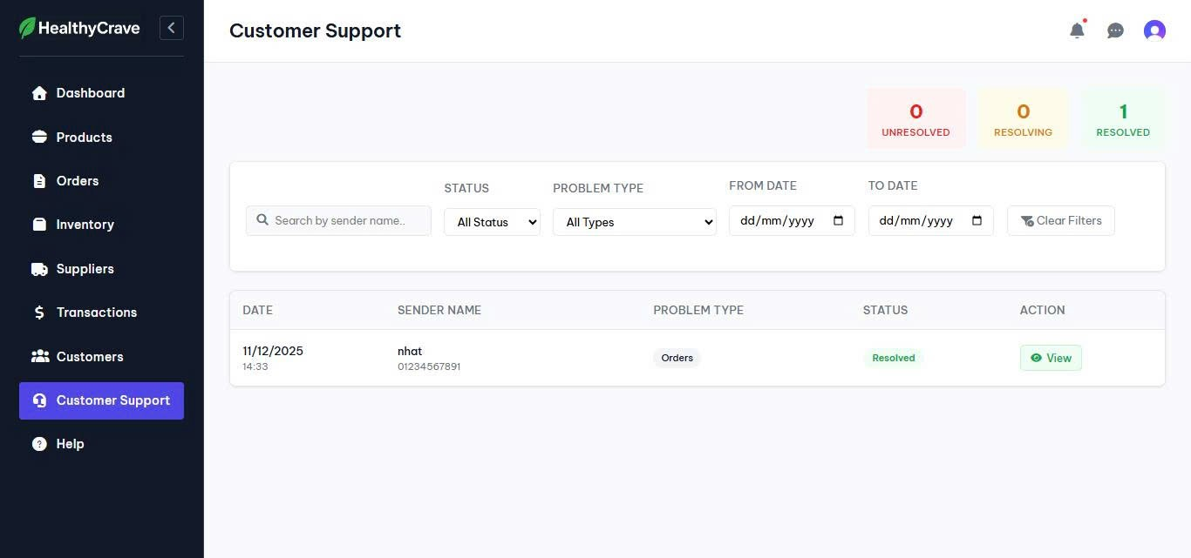

Test Case ID | Mô tả | Hành động | Điều kiện tiên quyết | Kết quả mong đợi | Kết quả thực tế | Kết quả |  |  | Kết quả |  |  | Chú thích
 |  |  |  |  |  | Vòng 1 |  |  | Vòng 2
 |  |  |  |  |  | Trạng thái | Ngày kiểm tra | Người kiểm tra | Trạng thái | Ngày kiểm tra | Người kiểm tra
GUI_SHOW Quản lý chăm sóc khách hàng
GUI-CSKH01 | Kiểm tra hiển thị danh sách yêu cầu |  | Đăng nhập thành công vào hệ thống | Hiển thị danh sách đầy đủ, rõ ràng | Hiển thị danh sách đầy đủ, rõ ràng | Passed | 2025-12-07 | Mạnh Hoàng | Passed | 2025-12-12 | Mạnh Hoàng
GUI-CSKH02 | Kiểm tra hiện thị bộ lọc |  | Đăng nhập thành công vào hệ thống | Bộ lọc hiển thị rõ ràng, đúng vị trí | Bộ lọc hiển thị rõ ràng, đúng vị trí | Passed | 2025-12-07 | Mạnh Hoàng | Passed | 2025-12-12 | Mạnh Hoàng
GUI-CSKH03 | Kiểm tra hiển thị các nhãn Unresolved, Resolving, Resolved |  | Đăng nhập thành công vào hệ thống | Các nhãn Unresolved, Resolving, Resolved hiển thị rõ ràng, đúng vị trí | Các nhãn Unresolved, Resolving, Resolved hiển thị rõ ràng, đúng vị trí | Passed | 2025-12-07 | Mạnh Hoàng | Passed | 2025-12-12 | Mạnh Hoàng
GUI-CSKH04 | Kiểm tra hiển thị nút Clear Filters |  | Đăng nhập thành công vào hệ thống | Nút Clear Filters hiển thị rõ ràng, đúng vị trí | Nút Clear Filters hiển thị rõ ràng, đúng vị trí | Passed | 2025-12-07 | Mạnh Hoàng | Passed | 2025-12-12 | Mạnh Hoàng
GUI-CSKH05 | Kiểm tra hiển thị nút tùy chọn View |  | Đăng nhập thành công vào hệ thống | Nút View hiển thị rõ ràng, đúng vị trí | Nút View hiển thị rõ ràng, đúng vị trí | Passed | 2025-12-07 | Mạnh Hoàng | Passed | 2025-12-12 | Mạnh Hoàng
FUNCTION_SHOW Quản lý chăm sóc khách hàng
FUNC-CSKH01 | Xác thực trang đang hiển thị | 1. Truy cập trang Web 2. Nhấp vào Customer Support | Đăng nhập thành công vào hệ thống | Giao diện hiển thị gồm có: - Các trường nhập - Nút Submit inquiry - Các textbox, placeholder - Thông tin liên hệ | Giao diện hiển thị gồm có: - Các trường nhập - Nút Submit inquiry - Các textbox, placeholder - Thông tin liên hệ | Passed | 2025-12-07 | Mạnh Hoàng | Passed | 2025-12-12 | Mạnh Hoàng
FUNC-CSKH02 | Lọc thành công | 1. Truy cập trang Web 2. Nhấp vào Customer Support 3. Lọc: Status: Unresolved | Đăng nhập thành công vào hệ thống | Hiển thị yêu cầu có trạng thái Unresolved | Hiển thị yêu cầu có trạng thái Unresolved | Passed | 2025-12-07 | Mạnh Hoàng | Passed | 2025-12-12 | Mạnh Hoàng
FUNC-CSKH03 | Lọc không thành công | 1. Truy cập trang Web 2. Nhấp vào Customer Support 3. Lọc: Status: Resolving | Đăng nhập thành công vào hệ thống | Hiển thị không tìm thấy yêu cầu có trạng thái phù hợp | Hiển thị không tìm thấy yêu cầu có trạng thái phù hợp | Passed | 2025-12-07 | Mạnh Hoàng | Passed | 2025-12-12 | Mạnh Hoàng

Chi tiết yêu cầu
Project Name | Nền tảng thực phẩm ăn kiêng với AI Nutrition Advisor và cá nhân hóa công thức nấu
Module Code | Chi tiết yêu cầu
 | Hoàn thành | Lỗi | Chưa kiểm tra | Bị chặn | Tổng lần kiểm tra
Round 1 | 12 | 0 | 0 | 0 | 12
Round 2 | 12 | 0 | 0 | 0 | 12
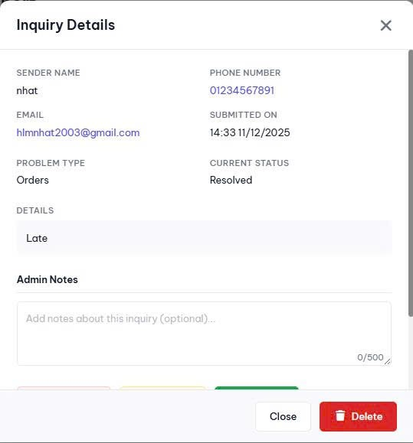
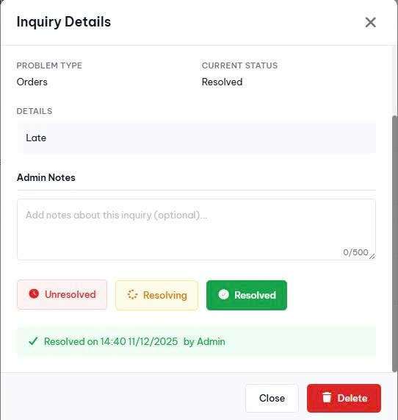

Test Case ID | Mô tả | Hành động | Điều kiện tiên quyết | Kết quả mong đợi | Kết quả thực tế | Kết quả |  |  | Kết quả |  |  | Chú thích
 |  |  |  |  |  | Vòng 1 |  |  | Vòng 2
 |  |  |  |  |  | Trạng thái | Ngày kiểm tra | Người kiểm tra | Trạng thái | Ngày kiểm tra | Người kiểm tra
GUI_SHOW Chi tiết yêu cầu
GUI-CTYC01 | Kiểm tra hiển thị form chi tiết yêu cầu |  | Đăng nhập thành công vào hệ thống | Form hiển thị rõ ràng, đúng vị trí | Form hiển thị rõ ràng, đúng vị trí | Passed | 2025-12-07 | Mạnh Hoàng | Passed | 2025-12-12 | Mạnh Hoàng
GUI-CTYC02 | Kiểm tra hiện thông thi yêu cầu |  | Đăng nhập thành công vào hệ thống | Thông tin hiển thị rõ ràng, đúng vị trí | Thông tin hiển thị rõ ràng, đúng vị trí | Passed | 2025-12-07 | Mạnh Hoàng | Passed | 2025-12-12 | Mạnh Hoàng
GUI-CTYC03 | Kiểm tra hiển thị các nút Unresolved, Resolving, Resolved, Close, Delete |  | Đăng nhập thành công vào hệ thống | Các nút Unresolved, Resolving, Resolved, Close, Delete hiển thị rõ ràng, đúng vị trí | Các nút Unresolved, Resolving, Resolved, Close, Delete hiển thị rõ ràng, đúng vị trí | Passed | 2025-12-07 | Mạnh Hoàng | Passed | 2025-12-12 | Mạnh Hoàng
GUI-CTYC04 | Kiểm tra hiển thị textbox |  | Đăng nhập thành công vào hệ thống | Textbox hiển thị rõ ràng, đúng vị trí | Textbox hiển thị rõ ràng, đúng vị trí | Passed | 2025-12-07 | Mạnh Hoàng | Passed | 2025-12-12 | Mạnh Hoàng
GUI-CTYC05 | Kiểm tra hiển thị placeholder |  | Đăng nhập thành công vào hệ thống | Placeholder hiển thị rõ ràng, đúng vị trí | Placeholder hiển thị rõ ràng, đúng vị trí | Passed | 2025-12-07 | Mạnh Hoàng | Passed | 2025-12-12 | Mạnh Hoàng
FUNCTION_SHOW Chi tiết yêu cầu
FUNC-CTYC01 | Xác thực form đang hiển thị | 1. Truy cập trang Web 2. Nhấp vào Customer Support 3. Tại yêu cầu cần xem chi tiết, nhấp vào tùy chọn View tại cột Action | Đăng nhập thành công vào hệ thống | Giao diện hiển thị gồm có: - Các nút Unresolved, Resolving, Resolved, Close, Delete - Textbox, placeholder - Thông tin yêu cầu | Giao diện hiển thị gồm có: - Các nút Unresolved, Resolving, Resolved, Close, Delete - Textbox, placeholder - Thông tin yêu cầu | Passed | 2025-12-07 | Mạnh Hoàng | Passed | 2025-12-12 | Mạnh Hoàng
FUNC-CTYC02 | Cập nhật trạng thái yêu cầu | 1. Truy cập trang Web 2. Nhấp vào Customer Support 3. Tại yêu cầu cần xem chi tiết, nhấp vào tùy chọn View tại cột Action 4. Nhấp vào nút Unresolved | Đăng nhập thành công vào hệ thống | Yêu cầu cập nhật trạng thái thành Unresolved | Yêu cầu cập nhật trạng thái thành Unresolved | Passed | 2025-12-07 | Mạnh Hoàng | Passed | 2025-12-12 | Mạnh Hoàng
FUNC-CTYC03 | Cập nhật trạng thái yêu cầu | 1. Truy cập trang Web 2. Nhấp vào Customer Support 3. Tại yêu cầu cần xem chi tiết, nhấp vào tùy chọn View tại cột Action 4. Nhấp vào nút Resolving | Đăng nhập thành công vào hệ thống | Yêu cầu cập nhật trạng thái thành Resolving | Yêu cầu cập nhật trạng thái thành Resolving | Passed | 2025-12-07 | Mạnh Hoàng | Passed | 2025-12-12 | Mạnh Hoàng
FUNC-CTYC04 | Cập nhật trạng thái yêu cầu | 1. Truy cập trang Web 2. Nhấp vào Customer Support 3. Tại yêu cầu cần xem chi tiết, nhấp vào tùy chọn View tại cột Action 4. Nhấp vào nút Resolved | Đăng nhập thành công vào hệ thống | Yêu cầu cập nhật trạng thái thành Resolved | Yêu cầu cập nhật trạng thái thành Resolved | Passed | 2025-12-07 | Mạnh Hoàng | Passed | 2025-12-12 | Mạnh Hoàng
FUNC-CTYC05 | Hủy thao tác cập nhật trạng thái yêu cầu | 1. Truy cập trang Web 2. Nhấp vào Customer Support 3. Tại yêu cầu cần xem chi tiết, nhấp vào tùy chọn View tại cột Action 4. Nhấp vào nút Close | Đăng nhập thành công vào hệ thống | Tắt form chi tiết yêu cầu | Tắt form chi tiết yêu cầu | Passed | 2025-12-07 | Mạnh Hoàng | Passed | 2025-12-12 | Mạnh Hoàng
FUNC-CTYC06 | Xóa yêu cầu | 1. Truy cập trang Web 2. Nhấp vào Customer Support 3. Tại yêu cầu cần xem chi tiết, nhấp vào tùy chọn View tại cột Action 4. Nhấp vào nút Delete, sau đó chọn OK | Đăng nhập thành công vào hệ thống | Hiển thị thông báo bạn có muốn xóa không, sau đó xóa yêu cầu | Hiển thị thông báo bạn có muốn xóa không, sau đó xóa yêu cầu | Passed | 2025-12-07 | Mạnh Hoàng | Passed | 2025-12-12 | Mạnh Hoàng
FUNC-CTYC07 | Hủy thao tác xóa yêu cầu | 1. Truy cập trang Web 2. Nhấp vào Customer Support 3. Tại yêu cầu cần xem chi tiết, nhấp vào tùy chọn View tại cột Action 4. Nhấp vào nút Delete, sau đó chọn Hủy | Đăng nhập thành công vào hệ thống | Hiển thị thông báo bạn có muốn xóa không, sau đó xóa thông báo | Hiển thị thông báo bạn có muốn xóa không, sau đó xóa thông báo | Passed | 2025-12-07 | Mạnh Hoàng | Passed | 2025-12-12 | Mạnh Hoàng

Bình luận, đánh giá sản phẩm
Project Name | Nền tảng thực phẩm ăn kiêng với AI Nutrition Advisor và cá nhân hóa công thức nấu
Module Code | Bình luận, đánh giá sản phẩm
 | Hoàn thành | Lỗi | Chưa kiểm tra | Bị chặn | Tổng lần kiểm tra
Round 1 | 12 | 0 | 0 | 0 | 12
Round 2 | 12 | 0 | 0 | 0 | 12
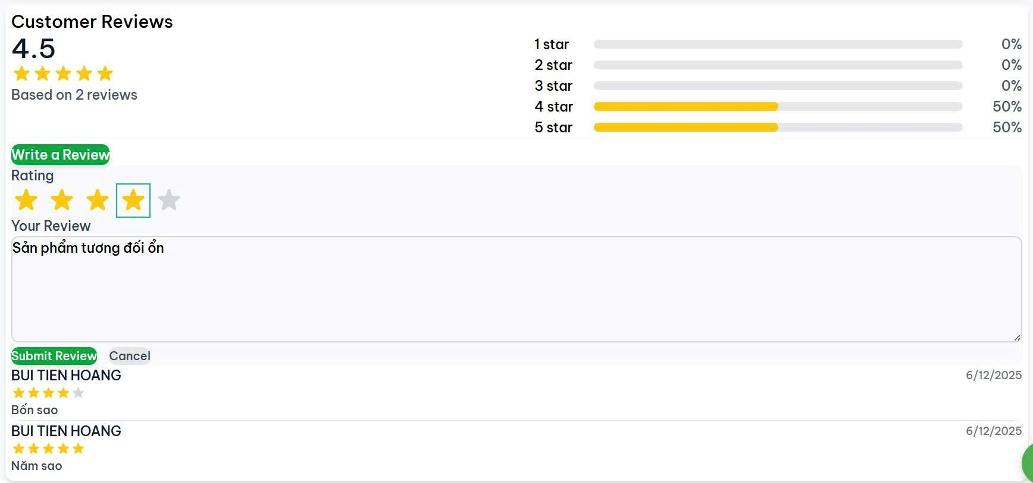

Test Case ID | Mô tả | Hành động | Điều kiện tiên quyết | Kết quả mong đợi | Kết quả thực tế | Kết quả |  |  | Kết quả |  |  | Chú thích
 |  |  |  |  |  | Vòng 1 |  |  | Vòng 2
 |  |  |  |  |  | Trạng thái | Ngày kiểm tra | Người kiểm tra | Trạng thái | Ngày kiểm tra | Người kiểm tra
GUI_SHOW Bình luận, đánh giá sản phẩm
GUI-BLDG01 | Kiểm tra hiển thị giao diện Bình luận, đánh giá sản phẩm |  | Đăng nhập thành công vào hệ thống | Giao diện hiển thị rõ ràng, đúng vị trí | Giao diện hiển thị rõ ràng, đúng vị trí | Passed | 2025-12-07 | Mạnh Hoàng | Passed | 2025-12-12 | Mạnh Hoàng
GUI-BLDG02 | Kiểm tra hiển thị các nút Write a Review, Submit Review, Cancel |  | Đăng nhập thành công vào hệ thống | Các nút Write a Review, Submit Review, Cancel hiển thị rõ ràng, đúng vị trí | Các nút Write a Review, Submit Review, Cancel hiển thị rõ ràng, đúng vị trí | Passed | 2025-12-07 | Mạnh Hoàng | Passed | 2025-12-12 | Mạnh Hoàng
GUI-BLDG03 | Kiểm tra hiển thị Rating (1 tới 5 sao) |  | Đăng nhập thành công vào hệ thống | Hiển thị rõ ràng, đúng vị trí | Hiển thị rõ ràng, đúng vị trí | Passed | 2025-12-07 | Mạnh Hoàng | Passed | 2025-12-12 | Mạnh Hoàng
GUI-BLDG04 | Kiểm tra hiển thị textbox |  | Đăng nhập thành công vào hệ thống | Textbox hiển thị rõ ràng, đúng vị trí | Textbox hiển thị rõ ràng, đúng vị trí | Passed | 2025-12-07 | Mạnh Hoàng | Passed | 2025-12-12 | Mạnh Hoàng
GUI-BLDG05 | Kiểm tra hiển thị các đánh giá cũ (nếu có) |  | Đăng nhập thành công vào hệ thống | Hiển thị rõ ràng, đúng vị trí | Hiển thị rõ ràng, đúng vị trí | Passed | 2025-12-07 | Mạnh Hoàng | Passed | 2025-12-12 | Mạnh Hoàng
FUNCTION_SHOW Bình luận, đánh giá sản phẩm
FUNC-BLDG01 | Xác thực giao diện đang hiển thị | 1. Truy cập trang Web 2. Nhấp vào 1 sản phẩm bất kỳ | Đăng nhập thành công vào hệ thống | Giao diện hiển thị gồm có: - Các nút Write a Review, Submit Review, Cancel - Textbox, rating - Các đánh giá cũ (nếu có) | Giao diện hiển thị gồm có: - Các nút Write a Review, Submit Review, Cancel - Textbox, rating - Các đánh giá cũ (nếu có) | Passed | 2025-12-07 | Mạnh Hoàng | Passed | 2025-12-12 | Mạnh Hoàng
FUNC-BLDG02 | Đánh giá sản phẩm thành công | 1. Truy cập trang Web 2. Nhấp vào 1 sản phẩm bất kỳ 3. Nhấp vào nút Write a Review 4. Nhập đánh giá: 5 sao good 5. Nhấp vào nút Submit Review | Đăng nhập thành công vào hệ thống Đã mua hàng | Hệ thống hiển thị đánh giá vừa nhập | Hệ thống hiển thị đánh giá vừa nhập | Passed | 2025-12-07 | Mạnh Hoàng | Passed | 2025-12-12 | Mạnh Hoàng
FUNC-BLDG03 | Đánh giá sản phẩm thành công | 1. Truy cập trang Web 2. Nhấp vào 1 sản phẩm bất kỳ 3. Nhấp vào nút Write a Review 4. Nhập đánh giá: 5 sao 5. Nhấp vào nút Submit Review | Đăng nhập thành công vào hệ thống Đã mua hàng | Hệ thống hiển thị đánh giá vừa nhập | Hệ thống hiển thị đánh giá vừa nhập | Passed | 2025-12-07 | Mạnh Hoàng | Passed | 2025-12-12 | Mạnh Hoàng
FUNC-BLDG04 | Đánh giá sản phẩm không thành công | 1. Truy cập trang Web 2. Nhấp vào 1 sản phẩm bất kỳ 3. Nhấp vào nút Write a Review 4. Nhập đánh giá: good 5. Nhấp vào nút Submit Review | Đăng nhập thành công vào hệ thống Đã mua hàng | Nút Submid Review bị vô hiệu hóa | Nút Submid Review bị vô hiệu hóa | Passed | 2025-12-07 | Mạnh Hoàng | Passed | 2025-12-12 | Mạnh Hoàng
FUNC-BLDG05 | Đánh giá sản phẩm không thành công | 1. Truy cập trang Web 2. Nhấp vào 1 sản phẩm bất kỳ 3. Nhấp vào nút Write a Review 4. Nhập đánh giá: 5. Nhấp vào nút Submit Review | Đăng nhập thành công vào hệ thống Đã mua hàng | Nút Submid Review bị vô hiệu hóa | Nút Submid Review bị vô hiệu hóa | Passed | 2025-12-07 | Mạnh Hoàng | Passed | 2025-12-12 | Mạnh Hoàng
FUNC-BLDG06 | Đánh giá sản phẩm không thành công | 1. Truy cập trang Web 2. Nhấp vào 1 sản phẩm bất kỳ 3. Nhấp vào nút Write a Review 4. Nhập đánh giá: 5 sao good 5. Nhấp vào nút Submit Review | Đăng nhập thành công vào hệ thống Chưa mua hàng | Hệ thống thông báo lỗi | Hệ thống thông báo lỗi | Passed | 2025-12-07 | Mạnh Hoàng | Passed | 2025-12-12 | Mạnh Hoàng
FUNC-BLDG07 | Hủy thao tác đánh giá sản phẩm | 1. Truy cập trang Web 2. Nhấp vào 1 sản phẩm bất kỳ 3. Nhấp vào nút Write a Review 4. Nhập đánh giá: 5 sao good 5. Nhấp vào nút Cancel | Đăng nhập thành công vào hệ thống | Hiển thị ẩn textbox nhập đánh giá và nút Submit Review | Hiển thị ẩn textbox nhập đánh giá và nút Submit Review | Passed | 2025-12-07 | Mạnh Hoàng | Passed | 2025-12-12 | Mạnh Hoàng

Chatbot AI
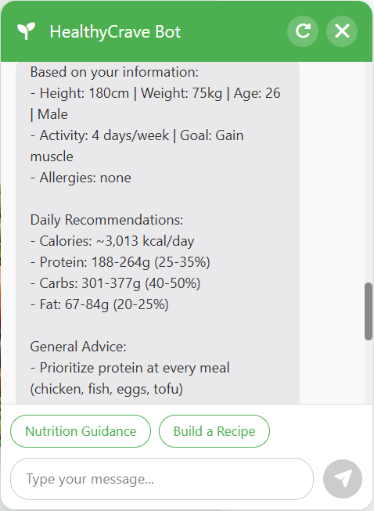
Project Name | Nền tảng thực phẩm ăn kiêng với AI Nutrition Advisor và cá nhân hóa công thức nấu
Module Code | Chatbot
 | Hoàn thành | Lỗi | Chưa kiểm tra | Bị chặn | Tổng lần kiểm tra
Round 1 | 26 | 3 | 0 | 0 | 29
Round 2 | 29 | 0 | 0 | 0 | 29

Test Case ID | Mô tả | Hành động | Điều kiện tiên quyết | Kết quả mong đợi | Kết quả thực tế | Kết quả |  |  | Kết quả |  |  | Chú thích
 |  |  |  |  |  | Vòng 1 |  |  | Vòng 2
 |  |  |  |  |  | Trạng thái | Ngày kiểm tra | Người kiểm tra | Trạng thái | Ngày kiểm tra | Người kiểm tra
GUI_SHOW ChatBox
GUI-CHAT01 | Giao diện khung chat |  |  | Khung chat hiển thị rõ ràng, viền đều, bo góc đẹp | Khung chat hiển thị rõ ràng, viền đều, bo góc đẹp | Passed | 2025-12-07 | Mạnh Hoàng | Passed | 2025-12-12 | Mạnh Hoàng
GUI-CHAT02 | Hiển thị tên bot và tiêu đề |  |  | Hiển thị "HealthyCrave Bot" + nút reset + nút đóng (X) | Hiển thị "HealthyCrave Bot" + nút reset + nút đóng (X) | Passed | 2025-12-07 | Mạnh Hoàng | Passed | 2025-12-12 | Mạnh Hoàng
GUI-CHAT03 | Tin nhắn chào mừng |  |  | Hiển thị tin nhắn "Hi, I'm HealthyCrave bot..." và 2 lựa chọn: Nutrition Guidance + Build a Recipe | Hiển thị tin nhắn "Hi, I'm HealthyCrave bot..." và 2 lựa chọn: Nutrition Guidance + Build a Recipe | Passed | 2025-12-07 | Mạnh Hoàng | Passed | 2025-12-12 | Mạnh Hoàng
GUI-CHAT04 | Ô nhập câu hỏi |  |  | Có placeholder "Type your message" | Có placeholder "Type your message" | Passed | 2025-12-07 | Mạnh Hoàng | Passed | 2025-12-12 | Mạnh Hoàng
GUI-CHAT05 | Nút gửi tin nhắn |  |  | Nút "Gửi" có màu xanh lá, biểu tượng máy bay giấy nổi bật, có 2 trạng thái: - Enable: Khi ô nhập câu hỏi có nội dung - Disable: Khi ô nhập câu hỏi trống | Nút "Gửi" có màu xanh lá, biểu tượng máy bay giấy nổi bật, có 2 trạng thái: - Enable: Khi ô nhập câu hỏi có nội dung - Disable: Khi ô nhập câu hỏi trống | Passed | 2025-12-07 | Mạnh Hoàng | Passed | 2025-12-12 | Mạnh Hoàng
GUI-CHAT06 | Nút lựa chọn câu trả lời |  | Chỉ xuất hiện ở các câu hỏi mà chatbot có cung cấp lựa chọn cho người dùng | Nút có viền, chữ màu xanh lá, nền trắng, chứa nội dung trả lời mà người dùng có thể gửi cho chatbot | Nút có viền, chữ màu xanh lá, nền trắng, chứa nội dung trả lời mà người dùng có thể gửi cho chatbot | Passed | 2025-12-07 | Mạnh Hoàng | Passed | 2025-12-12 | Mạnh Hoàng
FUNCTION_SHOW Chatbot
FUNC-CHAT01 | Mở chatbot | Bấm vào biểu tượng trò chuyện ở góc dưới bên phải màn hình | Không có | Mở hộp thoại chatbot với nội dung đã lưu từ lần chat trước | Mở hộp thoại chatbot với nội dung đã lưu từ lần chat trước | Passed | 2025-12-07 | Mạnh Hoàng | Passed | 2025-12-12 | Mạnh Hoàng
FUNC-CHAT02 | Reset cuộc trò chuyện | Bấm vào biểu tượng reset (bên trái nút đóng hộp thoại) | Không có | Hiển thị tin nhắn chào mừng và 2 lựa chọn Nutrition Guidance và Build a Recipe | Xóa cuộc trò chuyện & hiển thị tin nhắn chào mừng và 2 lựa chọn Nutrition Guidance và Build a Recipe | Passed | 2025-12-07 | Mạnh Hoàng | Passed | 2025-12-12 | Mạnh Hoàng
FUNC-CHAT03 | Vào chế dộ tư vấn dinh dưỡng | 1. Reset chat 2. Bấm nút Nutrition Guidance | Không có | Hiển thị nội dung "Medical disclaimer…" | Hiển thị nội dung "Medical disclaimer…" | Passed | 2025-12-07 | Mạnh Hoàng | Passed | 2025-12-12 | Mạnh Hoàng
FUNC-CHAT04 | Tư vấn dinh dưỡng | 1. Nhập chiều cao (50-250 cm) 2. Nhập cân nặng (10-300kg) 3. Nhập tuổi (1-80) 4. Nhập giới tính (Nam/Nữ) 5. Nhập số ngày tập luyện hằng tuần (0-7) 6. Nhập mục tiêu dinh dưỡng (Giảm cân/Tăng cân/Giữ dáng) 7. Nhập các loại dị ứng (hoặc "none" nếu không có) | Đang ở trong chế độ Nutrition Guidance | Hiển thị tư vấn với các nội dung: - Based on your information: [Nội dung mà người dùng nhập] - Daily Recommendations: Lượng calo, đạm, chất béo, carb cần nạp hằng ngày - General Advices: 5 lời khuyên phù hợp mục tiêu dinh dưỡng | Hiển thị tư vấn với các nội dung: - Based on your information: [Nội dung mà người dùng nhập] - Daily Recommendations: Lượng calo, đạm, chất béo, carb cần nạp hằng ngày - General Advices: 5 lời khuyên phù hợp mục tiêu dinh dưỡng | Passed | 2025-12-07 | Mạnh Hoàng | Passed | 2025-12-12 | Mạnh Hoàng
FUNC-CHAT05 | Chiều cao không hợp lệ | Nhập chiều cao >250cm | Đang ở trong chế độ Nutrition Guidance Chatbot đang thu thập chiều cao | Thông báo chỉ được nhập chiều cao từ 50-250cm | Thông báo chỉ được nhập chiều cao từ 50-250cm | Passed | 2025-12-07 | Mạnh Hoàng | Passed | 2025-12-12 | Mạnh Hoàng
FUNC-CHAT06 | Cân nặng không hợp lệ | Nhập chiều cao <10kg | Đang ở trong chế độ Nutrition Guidance Chatbot đang thu thập cân nặng | Thông báo chỉ được nhập cân nặng từ 10-300kg | Thông báo chỉ được nhập cân nặng từ 10-300kg | Passed | 2025-12-07 | Mạnh Hoàng | Passed | 2025-12-12 | Mạnh Hoàng
FUNC-CHAT07 | Tuổi không hợp lệ | Nhập tuổi <1 hoặc >80 | Đang ở trong chế độ Nutrition Guidance Chatbot đang thu thập tuổi | Thông báo chỉ được nhập tuổi từ 1-80 | Thông báo chỉ được nhập tuổi từ 1-80 | Passed | 2025-12-07 | Mạnh Hoàng | Passed | 2025-12-12 | Mạnh Hoàng
FUNC-CHAT08 | Giới tính không hợp lệ | Nhập chiều cao >250cm | Đang ở trong chế độ Nutrition Guidance Chatbot đang thu thập giới tính | Thông báo chỉ được giới tính Nam/Nữ | Thông báo chỉ được nhập chiều cao từ 50-250cm | Passed | 2025-12-07 | Mạnh Hoàng | Passed | 2025-12-12 | Mạnh Hoàng
FUNC-CHAT09 | Số ngày tập luyện hằng tuần không hợp lệ | Nhập số ngày bằng 8 | Đang ở trong chế độ Nutrition Guidance Chatbot đang thu thập Số ngày tập luyện hằng tuần | Thông báo chỉ được nhập số ngày từ 0-7 | Thông báo chỉ được nhập cân nặng từ 10-300kg | Passed | 2025-12-07 | Mạnh Hoàng | Passed | 2025-12-12 | Mạnh Hoàng
FUNC-CHAT10 | Mục tiêu không hợp lệ | Nhập mục tiêu: Get fat (béo hơn) | Đang ở trong chế độ Nutrition Guidance Chatbot đang thu thập mục tiêu dinh dưỡng | Thông báo chỉ được chọn hoặc nhập một trong các mục tiêu đã được cung cấp | Thông báo chỉ được chọn hoặc nhập một trong các mục tiêu đã được cung cấp | Failed | 2025-12-07 | Mạnh Hoàng | Passed | 2025-12-12 | Mạnh Hoàng
FUNC-CHAT11 | Nhập các loại dị ứng không hợp lệ | Nhập "…" (dấu ba chấm) | Đang ở trong chế độ Nutrition Guidance Chatbot đang thu thập các loại dị ứng từ người dùng | Thông báo user phải nhập các loại dị ứng của mình hoặc nhập "none" nếu không có | Thông báo user phải nhập các loại dị ứng của mình hoặc nhập "none" nếu không có | Failed | 2025-12-07 | Mạnh Hoàng | Passed | 2025-12-12 | Mạnh Hoàng
FUNC-CHAT12 | Vào chế độ gợi ý công thức nấu ăn | 1. Reset chat 2. Bấm nút Build a Recipe | Không có | Hiển thị "What dish would you like to make?" (Bạn muốn nấu món gì?) | Hiển thị "What dish would you like to make?" | Passed | 2025-12-07 | Mạnh Hoàng | Passed | 2025-12-12 | Mạnh Hoàng
FUNC-CHAT13 | Tư vấn công thức nấu ăn | 1. Nhập tên món ăn: "Simple salmon dish with fewer than 5 ingredients" 2. Nhập số phần ăn (1-6) 3. Chatbot hiển thị tên món và danh sách nguyên liệu 4. Nhập các nguyên liệu đã có | Chatbot vừa mới bắt đầu vào chế độ Build a Recipe | Chatbot hiển thị danh sách nguyên liệu có thể mua từ cửa hàng, danh sách nguyên liệu mà cửa hàng không có, và tổng tiền | Chatbot hiển thị danh sách nguyên liệu có thể mua từ cửa hàng, danh sách nguyên liệu mà cửa hàng không có, và tổng tiền | Passed | 2025-12-07 | Mạnh Hoàng | Passed | 2025-12-12 | Mạnh Hoàng
FUNC-CHAT14 | Tên món không hợp lệ | Nhập "???" | Đang ở trong chế độ Build a Recipe Chatbot đang thu thập tên món | Chatbot báo lỗi tên món không hợp lệ | Chatbot vẫn tiếp tục thực hiện các bước kế tiếp | Failed | 2025-12-07 | Mạnh Hoàng | Passed | 2025-12-12 | Mạnh Hoàng
FUNC-CHAT15 | Số khẩu phần không hợp lệ | Nhập số khẩu phần là 7 | Đang ở trong chế độ Build a Recipe Chatbot đang thu thập số khẩu phần | Chatbot báo lỗi số khẩu phần không hợp lệ | Chatbot báo lỗi số khẩu phần không hợp lệ | Passed | 2025-12-07 | Mạnh Hoàng | Passed | 2025-12-12 | Mạnh Hoàng
FUNC-CHAT16 | Có nhiều hơn 1 món có thể lựa chọn | 1. Nhập "salmon" 2. Nhập số khẩu phần từ 1-6 | Đang ở trong chế độ Build a Recipe | Chatbot đưa ra tên món và danh sách nguyên liệu theo lựa chọn người dùng | Chatbot đưa ra tên món và danh sách nguyên liệu theo lựa chọn người dùng | Passed | 2025-12-07 | Mạnh Hoàng | Passed | 2025-12-12 | Mạnh Hoàng
FUNC-CHAT17 | Nhập các nguyên liệu đã có không hợp lệ | Nhập "???" | Đang ở trong chế độ Build a Recipe Chatbot đang thu thập các nguyên liệu đã có của người dùng | Chatbot ghi nhận người dùng không có nguyên liệu nào trong danh sách | Chatbot ghi nhận người dùng không có nguyên liệu nào trong danh sách | Passed | 2025-12-07 | Mạnh Hoàng | Passed | 2025-12-12 | Mạnh Hoàng
FUNC-CHAT18 | Người dùng có tất cả nguyên liệu trong danh sách | Nhập tất cả các nguyên liệu trong danh sách đưa ra | Đang ở trong chế độ Build a Recipe Chatbot đang thu thập các nguyên liệu đã có của người dùng | Chatbot thông báo quy trình tư vấn đã hoàn thành | Chatbot thông báo quy trình tư vấn đã hoàn thành | Passed | 2025-12-07 | Mạnh Hoàng | Passed | 2025-12-12 | Mạnh Hoàng
FUNC-CHAT19 | Người dùng không có nguyên liệu nào trong danh sách | Nhập "None" / "Nothing" | Đang ở trong chế độ Build a Recipe Chatbot đang thu thập các nguyên liệu đã có của người dùng | Chatbot ghi nhận người dùng không có nguyên liệu nào trong danh sách | Chatbot ghi nhận người dùng không có nguyên liệu nào trong danh sách | Passed | 2025-12-07 | Mạnh Hoàng | Passed | 2025-12-12 | Mạnh Hoàng
FUNC-CHAT20 | Cửa hàng không có nguyên liệu nào trong danh sách cần mua | Nhập tất cả các nguyên liệu trong danh sách đưa ra, ngoại trừ "lemon" | Đang ở trong chế độ Build a Recipe Chatbot đang thu thập các nguyên liệu đã có của người dùng Cửa hàng không bán nguyên liệu cần mua | Chatbot báo lỗi và đề nghị người dùng chọn món khác | Chatbot báo lỗi và đề nghị người dùng chọn món khác | Passed | 2025-12-07 | Mạnh Hoàng | Passed | 2025-12-12 | Mạnh Hoàng
FUNC-CHAT21 | Thêm nguyên liệu vào giỏ | Nhập "Yes" | Đang ở trong chế độ Build a Recipe Chatbot đã hiển thị danh sách nguyên liệu cần mua và tổng tiền | Chatbot thêm các nguyên liệu với số lượng đề nghị vào giỏ hàng và cảm ơn người dùng | Chatbot thêm các nguyên liệu với số lượng đề nghị vào giỏ hàng và cảm ơn người dùng | Passed | 2025-12-07 | Mạnh Hoàng | Passed | 2025-12-12 | Mạnh Hoàng
FUNC-CHAT22 | Không thêm nguyên liệu vào giỏ | Nhập "No" | Đang ở trong chế độ Build a Recipe Chatbot đã hiển thị danh sách nguyên liệu cần mua và tổng tiền | Hiển thị tin nhắn chào mừng và 2 lựa chọn Nutrition Guidance và Build a Recipe | Hiển thị tin nhắn chào mừng và 2 lựa chọn Nutrition Guidance và Build a Recipe | Passed | 2025-12-07 | Mạnh Hoàng | Passed | 2025-12-12 | Mạnh Hoàng
FUNC-CHAT23 | Xử lý câu hỏi ngoại lệ | Nhập "Kể chuyện tôi nghe" | Đang mở hộp thoại chatbot Đang ở ngoài 2 chế độ mặc định | Báo lỗi chỉ có thể trả lời câu hỏi trong phạm vi được quy định | Báo lỗi chỉ có thể trả lời câu hỏi trong phạm vi được quy định | Passed | 2025-12-07 | Mạnh Hoàng | Passed | 2025-12-12 | Mạnh Hoàng

Quản lý hàng tồn kho
Project Name | Nền tảng thực phẩm ăn kiêng với AI Nutrition Advisor và cá nhân hóa công thức nấu
Module Code | Quản lý hàng tồn kho
 | Hoàn thành | Lỗi | Chưa kiểm tra | Bị chặn | Tổng lần kiểm tra
Round 1 | 5 | 0 | 0 | 0 | 5
Round 2 | 5 | 0 | 0 | 0 | 5
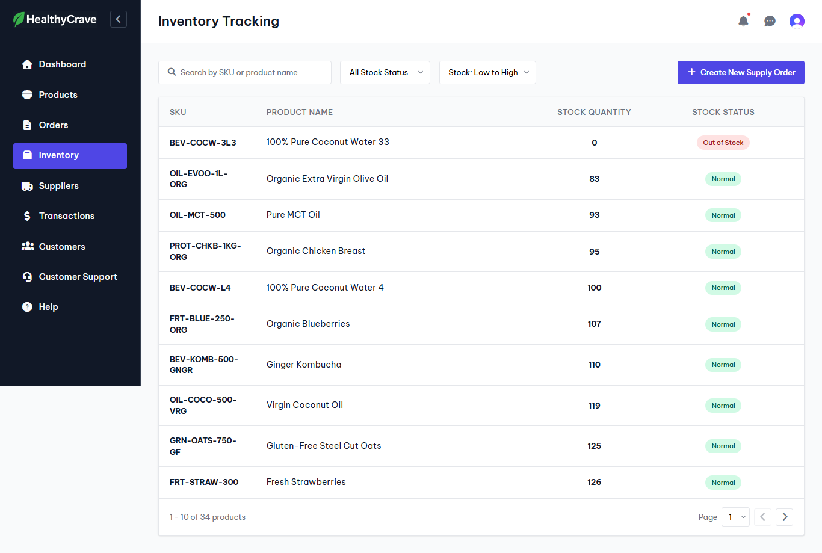

Test Case ID | Mô tả | Hành động | Điều kiện tiên quyết | Kết quả mong đợi | Kết quả thực tế | Kết quả |  |  | Kết quả |  |  | Chú thích
 |  |  |  |  |  | Vòng 1 |  |  | Vòng 2
 |  |  |  |  |  | Trạng thái | Ngày kiểm tra | Người kiểm tra | Trạng thái | Ngày kiểm tra | Người kiểm tra
GUI_SHOW Quản lý hàng tồn kho
GUI-HTK01 | Kiểm tra hiển thị danh sách sản phẩm |  | Đăng nhập thành công vào hệ thống | Danh sách sản phẩm hiển thị rõ ràng, đúng vị trí | Danh sách sản phẩm hiển thị rõ ràng, đúng vị trí | Passed | 2025-12-07 | Nhật | Passed | 2025-12-12 | Nhật
GUI-HTK02 | Kiểm tra hiển thị bộ lọc |  | Đăng nhập thành công vào hệ thống | Bộ lọc hiển thị rõ ràng, đúng vị trí | Bộ lọc hiển thị rõ ràng, đúng vị trí | Passed | 2025-12-07 | Nhật | Passed | 2025-12-12 | Nhật
GUI-HTK03 | Kiểm tra hiển thị nút Create New Supply Order |  | Đăng nhập thành công vào hệ thống | Nút Create New Supply Order hiển thị rõ ràng, đúng vị trí | Nút Create New Supply Order hiển thị rõ ràng, đúng vị trí | Passed | 2025-12-07 | Nhật | Passed | 2025-12-12 | Nhật
FUNCTION_SHOW Quản lý hàng tồn kho
FUNC-HTK01 | Xác thực trang đang hiển thị | 1. Truy cập trang Web 2. Nhấp vào Inventory | Đăng nhập thành công vào hệ thống | Giao diện hiển thị gồm có: - Danh sách sản phẩm trong kho - Thông tin từng sản phẩm - Nút Create New Supply Order | Giao diện hiển thị gồm có: - Danh sách sản phẩm trong kho - Thông tin từng sản phẩm - Nút Create New Supply Order | Passed | 2025-12-07 | Nhật | Passed | 2025-12-12 | Nhật
FUNC-HTK02 | Lọc sản phẩm theo số lượng | 1. Truy cập trang Web 2. Nhấp vào Inventory 3. Lọc Name: A to Z | Đăng nhập thành công vào hệ thống Đã mua hàng | Hệ thống hiển thị các sản phẩm có tên theo thứ tự từ A -> Z | Hệ thống hiển thị các sản phẩm có tên theo thứ tự từ A -> Z | Passed | 2025-12-07 | Nhật | Passed | 2025-12-12 | Nhật

Tạo đơn đặt hàng
Project Name | HealthyCrave - Website bán thực phẩm ăn kiêng tích hợp chatbot AI cá nhân hóa lộ trình dinh dưỡng và công thức nấu ăn
Module Code | Tạo đơn đặt hàng
 | Hoàn thành | Lỗi | Chưa kiểm tra | Bị chặn | Tổng lần kiểm tra
Round 1 | 10 | 0 | 0 | 0 | 10
Round 2 | 10 | 0 | 0 | 0 | 10
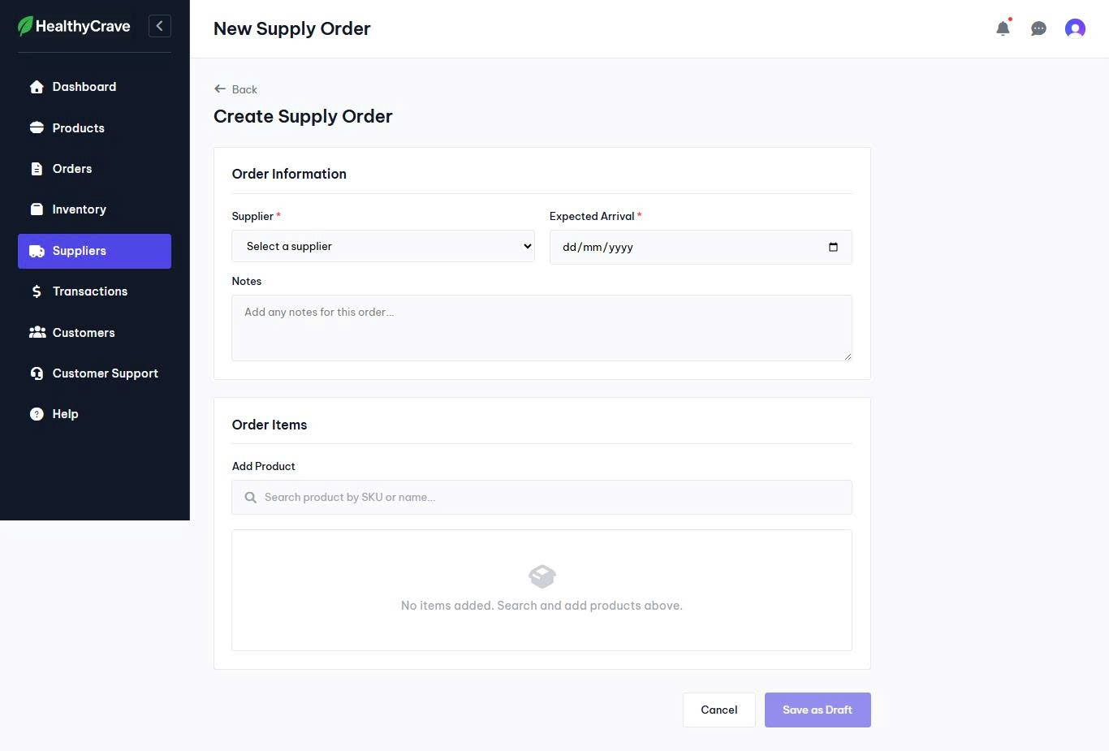
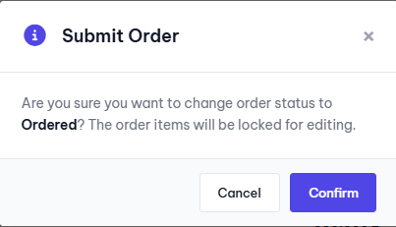

Test Case ID | Mô tả | Hành động | Điều kiện tiên quyết | Kết quả mong đợi | Kết quả thực tế | Kết quả |  |  | Kết quả |  |  | Chú thích
 |  |  |  |  |  | Vòng 1 |  |  | Vòng 2
 |  |  |  |  |  | Trạng thái | Ngày kiểm tra | Người kiểm tra | Trạng thái | Ngày kiểm tra | Người kiểm tra
GUI_SHOW Tạo đơn đặt hàng
GUI-TDDH01 | Kiểm tra hiển thị các nút Back, Cancel, Save as Draft |  | Đăng nhập thành công vào hệ thống | Các nút Back, Cancel, Save as Draft hiển thị rõ ràng, đúng vị trí | Các nút Back, Cancel, Save as Draft hiển thị rõ ràng, đúng vị trí | Passed | 2025-12-07 | Nhật | Passed | 2025-12-12 | Nhật
GUI-TDDH02 | Kiểm tra hiển thị các trường cần nhập |  | Đăng nhập thành công vào hệ thống | Hiển thị rõ ràng, đúng vị trí | Hiển thị rõ ràng, đúng vị trí | Passed | 2025-12-07 | Nhật | Passed | 2025-12-12 | Nhật
GUI-TDDH03 | Kiểm tra hiển thị các placeholder |  | Đăng nhập thành công vào hệ thống | Các placeholder hiển thị rõ ràng, đúng vị trí | Các placeholder hiển thị rõ ràng, đúng vị trí | Passed | 2025-12-07 | Nhật | Passed | 2025-12-12 | Nhật
FUNCTION_SHOW Tạo đơn đặt hàng
FUNC-TDDH01 | Xác thực trang đang hiển thị | 1. Truy cập trang Web 2. Nhấp vào Inventory 3. Nhấp vào nút Create New Supply Order | Đăng nhập thành công vào hệ thống | Giao diện hiển thị gồm có: - Các nút Back, Cancel, Save as Draft - Các trường cần nhập - Các placeholder | Giao diện hiển thị gồm có: - Các nút Back, Cancel, Save as Draft - Các trường cần nhập - Các placeholder | Passed | 2025-12-07 | Nhật | Passed | 2025-12-12 | Nhật
FUNC-TDDH02 | Tạo đơn đặt hàng thành công | 1. Nhập: Supplier: Tiki Expected Arrival: 13/12/2025 Notes: Add Product: 100% Pure Coconut Water 2. Nhấp vào Save as Draft 3. Ở giao diện Suppliers nhấp vào mũi tên bên trái nhà cung cấp đã tạo đơn nháp, nhấp vào Order 4. Hệ thống hiển thị hộp thoại, nhấp vào nút Confirm | Đăng nhập thành công vào hệ thống | Hệ thống thông báo tạo đơn đặt hàng thành công, chuyển sang giao diện Suppliers. Sau khi nhấp vào nút Confirm hiển thị thông báo đặt hàng thành công | Hệ thống thông báo tạo đơn đặt hàng thành công, chuyển sang giao diện Suppliers. Sau khi nhấp vào nút Confirm hiển thị thông báo đặt hàng thành công | Passed | 2025-12-07 | Nhật | Passed | 2025-12-12 | Nhật
FUNC-TDDH03 | Tạo đơn đặt hàng không thành công | 1. Nhập: Supplier: Expected Arrival: 13/12/2025 Notes: Add Product: 100% Pure Coconut Water 2. Nhấp vào Save as Draft | Đăng nhập thành công vào hệ thống | Nút Save as Draft bị vô hiệu hóa | Nút Save as Draft bị vô hiệu hóa | Passed | 2025-12-07 | Nhật | Passed | 2025-12-12 | Nhật
FUNC-TDDH04 | Tạo đơn đặt hàng không thành công | 1. Nhập: Supplier: Tiki Expected Arrival: Notes: Add Product: 100% Pure Coconut Water 2. Nhấp vào Save as Draft | Đăng nhập thành công vào hệ thống | Nút Save as Draft bị vô hiệu hóa | Nút Save as Draft bị vô hiệu hóa | Passed | 2025-12-07 | Nhật | Passed | 2025-12-12 | Nhật
FUNC-TDDH05 | Tạo đơn đặt hàng không thành công | 1. Nhập: Supplier: Tiki Expected Arrival: 13/12/2025 Notes: Add Product: 2. Nhấp vào Save as Draft | Đăng nhập thành công vào hệ thống | Nút Save as Draft bị vô hiệu hóa | Nút Save as Draft bị vô hiệu hóa | Passed | 2025-12-07 | Nhật | Passed | 2025-12-12 | Nhật
FUNC-TDDH06 | Tạo đơn đặt hàng không thành công | 1. Nhập: Supplier: Tiki Expected Arrival: 11/12/2025 Notes: Add Product: 100% Pure Coconut Water 2. Nhấp vào Save as Draft | Đăng nhập thành công vào hệ thống | Thông báo lỗi thời gian | Thông báo lỗi thời gian | Passed | 2025-12-07 | Nhật | Passed | 2025-12-12 | Nhật
FUNC-TDDH07 | Hủy thao tác tạo đơn đặt hàng | 1. Nhấp vào Cancel hoặc Back | Đăng nhập thành công vào hệ thống | Chuyển hướng về lại trang Inventory | Chuyển hướng về lại trang Inventory | Passed | 2025-12-07 | Nhật | Passed | 2025-12-12 | Nhật

Quản lý nhà cung cấp
Project Name | Nền tảng thực phẩm ăn kiêng với AI Nutrition Advisor và cá nhân hóa công thức nấu
Module Code | Quản lý nhà cung cấp
 | Hoàn thành | Lỗi | Chưa kiểm tra | Bị chặn | Tổng lần kiểm tra
Round 1 | 13 | 0 | 0 | 0 | 13
Round 2 | 13 | 0 | 0 | 0 | 13
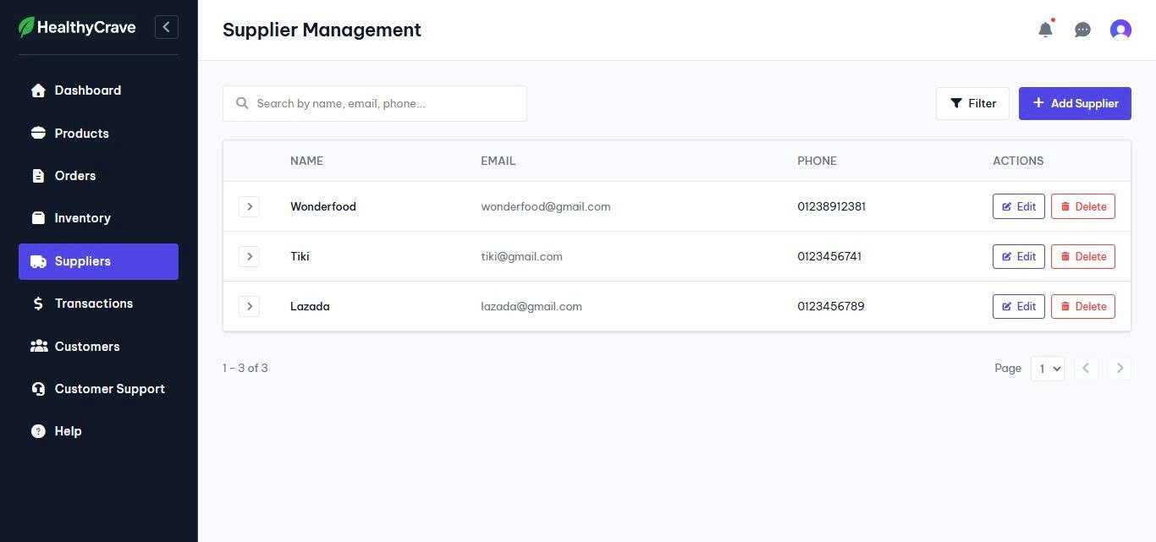
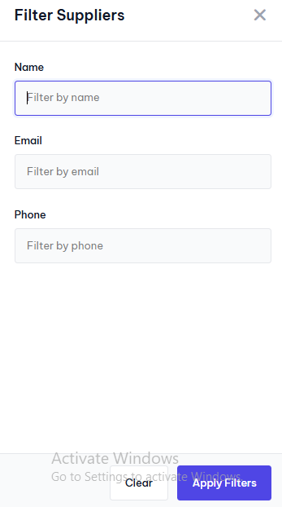

Test Case ID | Mô tả | Hành động | Điều kiện tiên quyết | Kết quả mong đợi | Kết quả thực tế | Kết quả |  |  | Kết quả |  |  | Chú thích
 |  |  |  |  |  | Vòng 1 |  |  | Vòng 2
 |  |  |  |  |  | Trạng thái | Ngày kiểm tra | Người kiểm tra | Trạng thái | Ngày kiểm tra | Người kiểm tra
GUI_SHOW Quản lý nhà cung cấp
GUI-NCC01 | Kiểm tra hiển thị các nút Filter, Add Supply |  | Đăng nhập thành công vào hệ thống | Các nút Filter, Add Supply, Clear, Apply Filters hiển thị rõ ràng, đúng vị trí | Các nút Filter, Add Supply hiển thị rõ ràng, đúng vị trí | Passed | 2025-12-07 | Nhật | Passed | 2025-12-12 | Nhật
GUI-NCC02 | Kiểm tra hiển thị các tùy chọn Edit, Delete |  | Đăng nhập thành công vào hệ thống | Các tùy chọn Edit, Delete hiển thị rõ ràng, đúng vị trí | Các tùy chọn Edit, Delete hiển thị rõ ràng, đúng vị trí | Passed | 2025-12-07 | Nhật | Passed | 2025-12-12 | Nhật
GUI-NCC03 | Kiểm tra hiển thị danh sách các nhà cung cấp |  | Đăng nhập thành công vào hệ thống | Danh sách hiển thị rõ ràng, đúng vị trí | Danh sách hiển thị rõ ràng, đúng vị trí | Passed | 2025-12-07 | Nhật | Passed | 2025-12-12 | Nhật
GUI-NCC04 | Kiểm tra hiển thị các textbox |  | Đăng nhập thành công vào hệ thống | Các textbox hiển thị rõ ràng, đúng vị trí | Các textbox hiển thị rõ ràng, đúng vị trí | Passed | 2025-12-07 | Nhật | Passed | 2025-12-12 | Nhật
GUI-NCC05 | Kiểm tra hiển thị các placeholder |  | Đăng nhập thành công vào hệ thống | Các placeholder hiển thị rõ ràng, đúng vị trí | Các placeholder hiển thị rõ ràng, đúng vị trí | Passed | 2025-12-07 | Nhật | Passed | 2025-12-12 | Nhật
GUI-NCC06 | Kiểm tra hiển thị form Filters Suppliers |  | Đăng nhập thành công vào hệ thống | Form hiển thị rõ ràng, đúng vị trí | Form hiển thị rõ ràng, đúng vị trí | Passed | 2025-12-07 | Nhật | Passed | 2025-12-12 | Nhật
FUNCTION_SHOW Quản lý nhà cung cấp
FUNC-NCC01 | Xác thực trang đang hiển thị | 1. Truy cập trang Web 2. Nhấp vào Suppliers | Đăng nhập thành công vào hệ thống | Giao diện hiển thị gồm có: - Các nút Filter, Add Supply - Các tùy chọn Edit, Delete - Danh sách các nhà cung cấp | Giao diện hiển thị gồm có: - Các nút Filter, Add Supply - Các tùy chọn Edit, Delete - Danh sách các nhà cung cấp | Passed | 2025-12-07 | Nhật | Passed | 2025-12-12 | Nhật
FUNC-NCC02 | Xác thực form đang hiển thị | 1. Truy cập trang Web 2. Nhấp vào Suppliers 3. Nhấp vào nút Filter | Đăng nhập thành công vào hệ thống | Form hiển thị gồm có: - Các nút Clear, Apply Filters - Các textbox - Các placeholder | Form hiển thị gồm có: - Các nút Clear, Apply Filters - Các textbox - Các placeholder | Passed | 2025-12-07 | Nhật | Passed | 2025-12-12 | Nhật
FUNC-NCC03 | Lọc nhà cung cấp thành công | 1. Truy cập trang Web 2. Nhấp vào Suppliers 3. Nhấp vào nút Filter 4. Nhập: Name: Tiki 5. Nhấp vào Apply Filters | Đăng nhập thành công vào hệ thống | Hiển thị nhà cung cấp Tiki | Hiển thị nhà cung cấp Tiki | Passed | 2025-12-07 | Nhật | Passed | 2025-12-12 | Nhật
FUNC-NCC04 | Lọc nhà cung cấp thành công | 1. Truy cập trang Web 2. Nhấp vào Suppliers 3. Nhấp vào nút Filter 4. Nhập: Email: tiki@gmail.com 5. Nhấp vào Apply Filters | Đăng nhập thành công vào hệ thống | Hiển thị nhà cung cấp Tiki | Hiển thị nhà cung cấp Tiki | Passed | 2025-12-07 | Nhật | Passed | 2025-12-12 | Nhật
FUNC-NCC05 | Lọc nhà cung cấp thành công | 1. Truy cập trang Web 2. Nhấp vào Suppliers 3. Nhấp vào nút Filter 4. Nhập: Phone: 0123456741 5. Nhấp vào Apply Filters | Đăng nhập thành công vào hệ thống | Hiển thị nhà cung cấp Tiki | Hiển thị nhà cung cấp Tiki | Passed | 2025-12-07 | Nhật | Passed | 2025-12-12 | Nhật
FUNC-NCC06 | Lọc nhà cung cấp không thành công | 1. Truy cập trang Web 2. Nhấp vào Suppliers 3. Nhấp vào nút Filter 4. Nhập: Phone: 0123456742 5. Nhấp vào Apply Filters | Đăng nhập thành công vào hệ thống | Hiển thị thông báo không tìm được nhà cung cấp | Hiển thị thông báo không tìm được nhà cung cấp | Passed | 2025-12-07 | Nhật | Passed | 2025-12-12 | Nhật
FUNC-NCC07 | Làm mới filter | 1. Truy cập trang Web 2. Nhấp vào Suppliers 3. Nhấp vào nút Filter 4. Nhập: Phone: 0123456742 5. Nhấp vào Clear | Đăng nhập thành công vào hệ thống | Làm mới toàn bộ textbox, hiển thị toàn bộ nhà cung cấp | Làm mới toàn bộ textbox, hiển thị toàn bộ nhà cung cấp | Passed | 2025-12-07 | Nhật | Passed | 2025-12-12 | Nhật
FUNC-NCC08 | Xem chi tiết đơn hàng đã đặt của nhà cung cấp | 1. Truy cập trang Web 2. Nhấp vào Suppliers 3. Nhấp vào mũi tên bên trái nhà cung cấp 4. Nhấp vào View | Đăng nhập thành công vào hệ thống | Giao diện hiển thị gồm có: - Nút Back - Thông tin về nhà cung cấp và các mốc thời gian - Ghi chú - Thông tin các sản phẩm - Thành tiền | Giao diện hiển thị gồm có: - Nút Back - Thông tin về nhà cung cấp và các mốc thời gian - Ghi chú - Thông tin các sản phẩm - Thành tiền | Passed | 2025-12-07 | Nhật | Passed | 2025-12-12 | Nhật

Tạo mới nhà cung cấp
Project Name | Nền tảng thực phẩm ăn kiêng với AI Nutrition Advisor và cá nhân hóa công thức nấu
Module Code | Tạo mới nhà cung cấp
 | Hoàn thành | Lỗi | Chưa kiểm tra | Bị chặn | Tổng lần kiểm tra
Round 1 | 11 | 0 | 0 | 0 | 11
Round 2 | 11 | 0 | 0 | 0 | 11
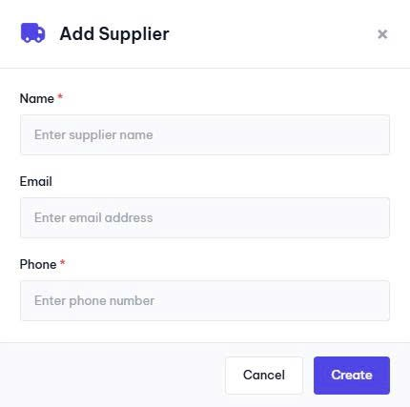

Test Case ID | Mô tả | Hành động | Điều kiện tiên quyết | Kết quả mong đợi | Kết quả thực tế | Kết quả |  |  | Kết quả |  |  | Chú thích
 |  |  |  |  |  | Vòng 1 |  |  | Vòng 2
 |  |  |  |  |  | Trạng thái | Ngày kiểm tra | Người kiểm tra | Trạng thái | Ngày kiểm tra | Người kiểm tra
GUI_SHOW Tạo mới nhà cung cấp
GUI-TNCC01 | Kiểm tra hiển thị các nút Create, Cancel |  | Đăng nhập thành công vào hệ thống | Các nút Create, Cancel hiển thị rõ ràng, đúng vị trí | Các nút Create, Cancel hiển thị rõ ràng, đúng vị trí | Passed | 2025-12-07 | Nhật | Passed | 2025-12-12 | Nhật
GUI-TNCC02 | Kiểm tra hiển thị các textbox |  | Đăng nhập thành công vào hệ thống | Các textbox hiển thị rõ ràng, đúng vị trí | Các textbox hiển thị rõ ràng, đúng vị trí | Passed | 2025-12-07 | Nhật | Passed | 2025-12-12 | Nhật
GUI-TNCC03 | Kiểm tra hiển thị các placeholder |  | Đăng nhập thành công vào hệ thống | Các placeholder hiển thị rõ ràng, đúng vị trí | Các placeholder hiển thị rõ ràng, đúng vị trí | Passed | 2025-12-07 | Nhật | Passed | 2025-12-12 | Nhật
GUI-TNCC04 | Kiểm tra hiển thị form Add Supplier |  | Đăng nhập thành công vào hệ thống | Form hiển thị rõ ràng, đúng vị trí | Form hiển thị rõ ràng, đúng vị trí | Passed | 2025-12-07 | Nhật | Passed | 2025-12-12 | Nhật
FUNCTION_SHOW Tạo mới nhà cung cấp
FUNC-TNCC01 | Xác thực form đang hiển thị | 1. Truy cập trang Web 2. Nhấp vào Suppliers 3. Nhấp vào nút Add Supplier | Đăng nhập thành công vào hệ thống | Giao diện hiển thị gồm có: - Các nút Create, Cancel - Các textbox - Các placeholder | Giao diện hiển thị gồm có: - Các nút Create, Cancel - Các textbox - Các placeholder | Passed | 2025-12-07 | Nhật | Passed | 2025-12-12 | Nhật
FUNC-TNCC03 | Tạo mới nhà cung cấp thành công | 1. Nhập: Name: Shoppe Email: shoppe@gmail.com Phone: 0231456987 | Đăng nhập thành công vào hệ thống Nhà cung cấp chưa tồn tại | Hệ thống hiển thị nhà cung cấp vừa tạo mới | Hệ thống hiển thị nhà cung cấp vừa tạo mới | Passed | 2025-12-07 | Nhật | Passed | 2025-12-12 | Nhật
FUNC-TNCC04 | Tạo mới nhà cung cấp không thành công | 1. Nhập: Name: Shoppe Email: shoppe@gmail.com Phone: 0231456987 | Đăng nhập thành công vào hệ thống | Thông báo lỗi | Thông báo lỗi | Passed | 2025-12-07 | Nhật | Passed | 2025-12-12 | Nhật
FUNC-TNCC05 | Tạo mới nhà cung cấp không thành công | 1. Nhập: Name: Email: shoppe@gmail.com Phone: 0231456987 | Đăng nhập thành công vào hệ thống | Thông báo nhập vào trường còn trống | Thông báo nhập vào trường còn trống | Passed | 2025-12-07 | Nhật | Passed | 2025-12-12 | Nhật
FUNC-TNCC06 | Tạo mới nhà cung cấp không thành công | 1. Nhập: Name: Shoppe Email: shoppe@gmail.com Phone: | Đăng nhập thành công vào hệ thống | Thông báo nhập vào trường còn trống | Thông báo nhập vào trường còn trống | Passed | 2025-12-07 | Nhật | Passed | 2025-12-12 | Nhật
FUNC-TNCC07 | Hủy thao tác tạo mới nhà cung cấp | 1. Nhấp vào Cancel | Đăng nhập thành công vào hệ thống | Tắt form tạo mới nhà cung cấp | Tắt form tạo mới nhà cung cấp | Passed | 2025-12-07 | Nhật | Passed | 2025-12-12 | Nhật

Chỉnh sửa nhà cung cấp
Project Name | Nền tảng thực phẩm ăn kiêng với AI Nutrition Advisor và cá nhân hóa công thức nấu
Module Code | Chỉnh sửa nhà cung cấp
 | Hoàn thành | Lỗi | Chưa kiểm tra | Bị chặn | Tổng lần kiểm tra
Round 1 | 9 | 0 | 0 | 0 | 9
Round 2 | 9 | 0 | 0 | 0 | 9
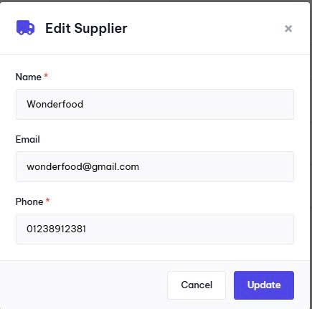

Test Case ID | Mô tả | Hành động | Điều kiện tiên quyết | Kết quả mong đợi | Kết quả thực tế | Kết quả |  |  | Kết quả |  |  | Chú thích
 |  |  |  |  |  | Vòng 1 |  |  | Vòng 2
 |  |  |  |  |  | Trạng thái | Ngày kiểm tra | Người kiểm tra | Trạng thái | Ngày kiểm tra | Người kiểm tra
GUI_SHOW Chỉnh sửa nhà cung cấp
GUI-SNCC01 | Kiểm tra hiển thị các nút Update, Cancel |  | Đăng nhập thành công vào hệ thống | Các nút Update, Cancel hiển thị rõ ràng, đúng vị trí | Các nút Update, Cancel hiển thị rõ ràng, đúng vị trí | Passed | 2025-12-07 | Nhật | Passed | 2025-12-12 | Nhật
GUI-SNCC02 | Kiểm tra hiển thị các textbox |  | Đăng nhập thành công vào hệ thống | Các textbox hiển thị rõ ràng, đúng vị trí | Các textbox hiển thị rõ ràng, đúng vị trí | Passed | 2025-12-07 | Nhật | Passed | 2025-12-12 | Nhật
GUI-SNCC03 | Kiểm tra hiển thị form Edit Supplier |  | Đăng nhập thành công vào hệ thống | Form hiển thị rõ ràng, đúng vị trí | Form hiển thị rõ ràng, đúng vị trí | Passed | 2025-12-07 | Nhật | Passed | 2025-12-12 | Nhật
FUNCTION_SHOW Chỉnh sửa nhà cung cấp
FUNC-SNCC01 | Xác thực form đang hiển thị | 1. Truy cập trang Web 2. Nhấp vào Suppliers 3. Nhấp vào tùy chọn Edit | Đăng nhập thành công vào hệ thống | Giao diện hiển thị gồm có: - Các nút Update, Cancel - Các textbox | Giao diện hiển thị gồm có: - Các nút Update, Cancel - Các textbox | Passed | 2025-12-07 | Nhật | Passed | 2025-12-12 | Nhật
FUNC-SNCC03 | Chỉnh sửa nhà cung cấp thành công | 1. Nhập: Name: Shoppe Email: shoppe123@gmail.com Phone: 0231456987 | Đăng nhập thành công vào hệ thống | Hệ thống hiển thị nhà cung cấp vừa Chỉnh sửa | Hệ thống hiển thị nhà cung cấp vừa Chỉnh sửa | Passed | 2025-12-07 | Nhật | Passed | 2025-12-12 | Nhật
FUNC-SNCC04 | Chỉnh sửa nhà cung cấp không thành công | 1. Nhập: Name: Email: shoppe@gmail.com Phone: 0231456987 | Đăng nhập thành công vào hệ thống | Thông báo nhập vào trường còn trống | Thông báo nhập vào trường còn trống | Passed | 2025-12-07 | Nhật | Passed | 2025-12-12 | Nhật
FUNC-SNCC05 | Chỉnh sửa nhà cung cấp không thành công | 1. Nhập: Name: Shoppe Email: shoppe123@gmail.com Phone: | Đăng nhập thành công vào hệ thống | Thông báo nhập vào trường còn trống | Thông báo nhập vào trường còn trống | Passed | 2025-12-07 | Nhật | Passed | 2025-12-12 | Nhật
FUNC-SNCC06 | Hủy thao tác Chỉnh sửa nhà cung cấp | 1. Nhấp vào Cancel | Đăng nhập thành công vào hệ thống | Tắt form Chỉnh sửa nhà cung cấp | Tắt form Chỉnh sửa nhà cung cấp | Passed | 2025-12-07 | Nhật | Passed | 2025-12-12 | Nhật

Xóa nhà cung cấp
Project Name | Nền tảng thực phẩm ăn kiêng với AI Nutrition Advisor và cá nhân hóa công thức nấu
Module Code | Xóa nhà cung cấp
 | Hoàn thành | Lỗi | Chưa kiểm tra | Bị chặn | Tổng lần kiểm tra
Round 1 | 5 | 0 | 0 | 0 | 5
Round 2 | 5 | 0 | 0 | 0 | 5
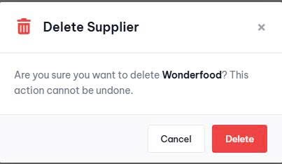

Test Case ID | Mô tả | Hành động | Điều kiện tiên quyết | Kết quả mong đợi | Kết quả thực tế | Kết quả |  |  | Kết quả |  |  | Chú thích
 |  |  |  |  |  | Vòng 1 |  |  | Vòng 2
 |  |  |  |  |  | Trạng thái | Ngày kiểm tra | Người kiểm tra | Trạng thái | Ngày kiểm tra | Người kiểm tra
GUI_SHOW Xóa nhà cung cấp
GUI-XNCC01 | Kiểm tra hiển thị các nút Delete, Cancel |  | Đăng nhập thành công vào hệ thống | Các nút Delete, Cancel hiển thị rõ ràng, đúng vị trí | Các nút Delete, Cancel hiển thị rõ ràng, đúng vị trí | Passed | 2025-12-07 | Nhật | Passed | 2025-12-12 | Nhật
GUI-XNCC02 | Kiểm tra hiển thị hộp thoại Delete Supplier |  | Đăng nhập thành công vào hệ thống | Hộp thoại hiển thị rõ ràng, đúng vị trí | Hộp thoại hiển thị rõ ràng, đúng vị trí | Passed | 2025-12-07 | Nhật | Passed | 2025-12-12 | Nhật
FUNCTION_SHOW Xóa nhà cung cấp
FUNC-XNCC01 | Xác thực hộp thoại đang hiển thị | 1. Truy cập trang Web 2. Nhấp vào Suppliers 3. Nhấp vào tùy chọn Delete | Đăng nhập thành công vào hệ thống | Hộp thoại hiển thị gồm có: - Các nút Delete, Cancel | Hộp thoại hiển thị gồm có: - Các nút Delete, Cancel | Passed | 2025-12-07 | Nhật | Passed | 2025-12-12 | Nhật
FUNC-XNCC02 | Xóa nhà cung cấp thành công | 1. Truy cập trang Web 2. Nhấp vào Suppliers 3. Tại nhà cung cấp Shoppee 123, nhấp vào tùy chọn Delete 4. Nhấp vào nút Delete | Đăng nhập thành công vào hệ thống | Hệ thống hiển thị danh sách nhà cung cấp sau khi xóa | Hệ thống hiển thị danh sách nhà cung cấp sau khi xóa | Passed | 2025-12-07 | Nhật | Passed | 2025-12-12 | Nhật
FUNC-XNCC03 | Hủy thao tác Xóa nhà cung cấp | 1. Truy cập trang Web 2. Nhấp vào Suppliers 3. Tại nhà cung cấp Shoppee 123, nhấp vào tùy chọn Delete 4. Nhấp vào nút Cancel | Đăng nhập thành công vào hệ thống | Tắt hộp thoại Delete Supplier | Tắt hộp thoại Delete Supplier | Passed | 2025-12-07 | Nhật | Passed | 2025-12-12 | Nhật

Nhập hàng
Project Name | Nền tảng thực phẩm ăn kiêng với AI Nutrition Advisor và cá nhân hóa công thức nấu
Module Code | Nhập hàng
 | Hoàn thành | Lỗi | Chưa kiểm tra | Bị chặn | Tổng lần kiểm tra
Round 1 | 8 | 0 | 0 | 0 | 8
Round 2 | 8 | 0 | 0 | 0 | 8

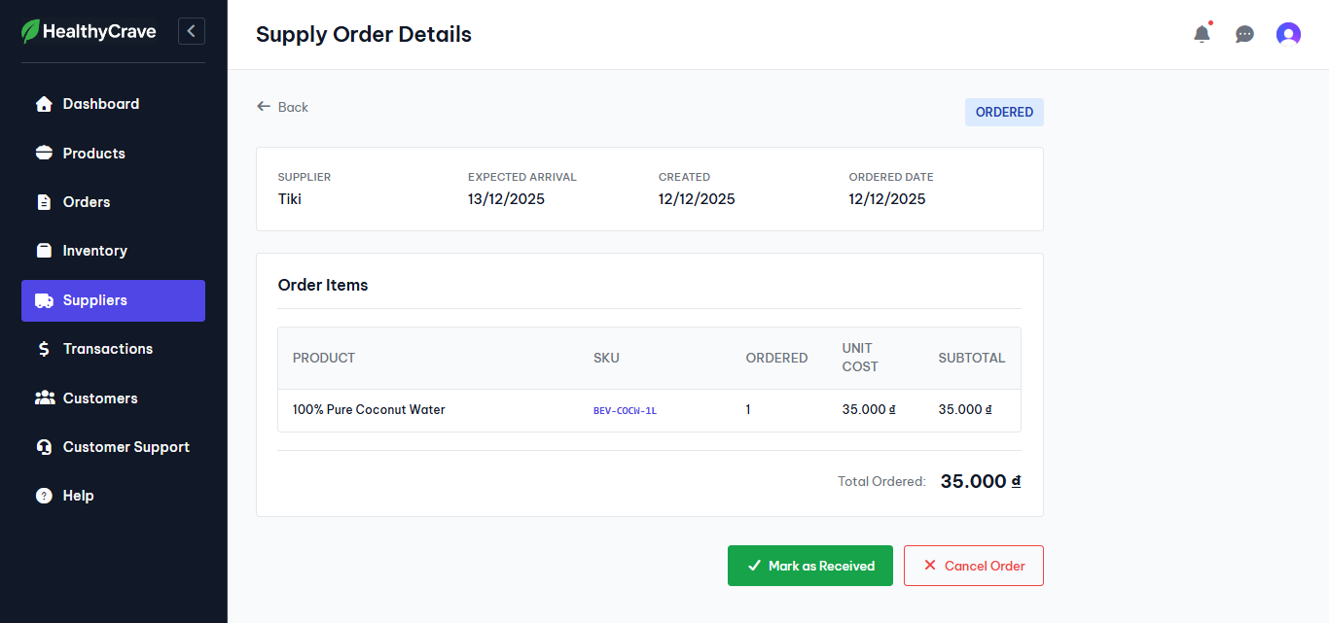

Test Case ID | Mô tả | Hành động | Điều kiện tiên quyết | Kết quả mong đợi | Kết quả thực tế | Kết quả |  |  | Kết quả |  |  | Chú thích
 |  |  |  |  |  | Vòng 1 |  |  | Vòng 2
 |  |  |  |  |  | Trạng thái | Ngày kiểm tra | Người kiểm tra | Trạng thái | Ngày kiểm tra | Người kiểm tra
GUI_SHOW Nhập hàng
GUI-NH01 | Kiểm tra hiển thị thông tin đơn đặt hàng |  | Đăng nhập thành công vào hệ thống | Các thông tin hiển thị rõ ràng, đúng vị trí | Các thông tin hiển thị rõ ràng, đúng vị trí | Passed | 2025-12-07 | Nhật | Passed | 2025-12-12 | Nhật
GUI-NH02 | Kiểm tra hiển thị nút Mark as Received, Cancel Order |  | Đăng nhập thành công vào hệ thống | Các nút Mark as Received, Cancel Order hiển thị rõ ràng, đúng vị trí | Các nút Mark as Received, Cancel Order hiển thị rõ ràng, đúng vị trí | Passed | 2025-12-07 | Nhật | Passed | 2025-12-12 | Nhật
FUNCTION_SHOW Nhập hàng
FUNC-NH01 | Xác thực trang đang hiển thị | 1. Truy cập trang Web 2. Nhấp vào Suppliers 3. Nhấp vào mũi tên bên trái nhà cung cấp 4. Nhấp vào tùy chọn Receive | Đăng nhập thành công vào hệ thống | Hộp thoại hiển thị gồm có: - Thông tin đơn đặt hàng - Các nút Mark as Received, Cancel Order | Hộp thoại hiển thị gồm có: - Thông tin đơn đặt hàng - Các nút Mark as Received, Cancel Order | Passed | 2025-12-07 | Nhật | Passed | 2025-12-12 | Nhật
FUNC-NH02 | Đánh dấu đã nhận hàng | 1. Truy cập trang Web 2. Nhấp vào Suppliers 3. Nhấp vào mũi tên bên trái nhà cung cấp 4. Nhấp vào tùy chọn Receive 5. Nhấp vào nút Mark as Received | Đăng nhập thành công vào hệ thống | Hệ thống hiển thị danh sách nhà cung cấp sau khi xóa | Hệ thống hiển thị danh sách nhà cung cấp sau khi xóa | Passed | 2025-12-07 | Nhật | Passed | 2025-12-12 | Nhật
FUNC-NH03 | Hủy đơn hàng | 1. Truy cập trang Web 2. Nhấp vào Suppliers 3. Nhấp vào mũi tên bên trái nhà cung cấp 4. Nhấp vào tùy chọn Receive 5. Nhấp vào nút Cancel Order 6. Nhấp vào Cancel Order | Đăng nhập thành công vào hệ thống | Hệ thống hiển thị hộp thoại bạn có muốn hủy đơn hàng, sau đó đánh dấu đơn hàng bị hủy | Hệ thống hiển thị hộp thoại bạn có muốn hủy đơn hàng, sau đó đánh dấu đơn hàng bị hủy | Passed | 2025-12-07 | Nhật | Passed | 2025-12-12 | Nhật
FUNC-NH04 | Hủy thao tác hủy đơn hàng | 1. Truy cập trang Web 2. Nhấp vào Suppliers 3. Nhấp vào mũi tên bên trái nhà cung cấp 4. Nhấp vào tùy chọn Receive 5. Nhấp vào nút Cancel Order 6. Nhấp vào Cancel | Đăng nhập thành công vào hệ thống | Hệ thống hiển thị hộp thoại bạn có muốn hủy đơn hàng, sau đó tắt hộp thoại | Hệ thống hiển thị hộp thoại bạn có muốn hủy đơn hàng, sau đó tắt hộp thoại | Passed | 2025-12-07 | Nhật | Passed | 2025-12-12 | Nhật
FUNC-NH05 | Cập nhật số lượng hàng vào kho | 1. Truy cập trang Web 2. Nhấp vào Suppliers 3. Nhấp vào mũi tên bên trái nhà cung cấp 4. Nhấp vào tùy chọn Receive 5. Nhấp vào nút Mark as Received 6. Nhấp vào Confirm Receipt | Đăng nhập thành công vào hệ thống | Thông báo cập nhật số lượng thành công | Thông báo cập nhật số lượng thành công | Passed | 2025-12-07 | Nhật | Passed | 2025-12-12 | Nhật
FUNC-NH06 | Hủy thao tác cập nhật số lượng hàng vào kho | 1. Truy cập trang Web 2. Nhấp vào Suppliers 3. Nhấp vào mũi tên bên trái nhà cung cấp 4. Nhấp vào tùy chọn Receive 5. Nhấp vào nút Mark as Received 6. Nhấp vào Cancel | Đăng nhập thành công vào hệ thống | Trở về lại giao diện đánh dấu nhận hàng | Trở về lại giao diện đánh dấu nhận hàng | Passed | 2025-12-07 | Nhật | Passed | 2025-12-12 | Nhật

Quản lý người dùng
Project Name | Nền tảng thực phẩm ăn kiêng với AI Nutrition Advisor và cá nhân hóa công thức nấu
Module Code | Quản lý nhập hàng
 | Hoàn thành | Lỗi | Chưa kiểm tra | Bị chặn | Tổng lần kiểm tra
RouNH 1 | 6 | 0 | 0 | 0 | 6
RouNH 2 | 6 | 0 | 0 | 0 | 6
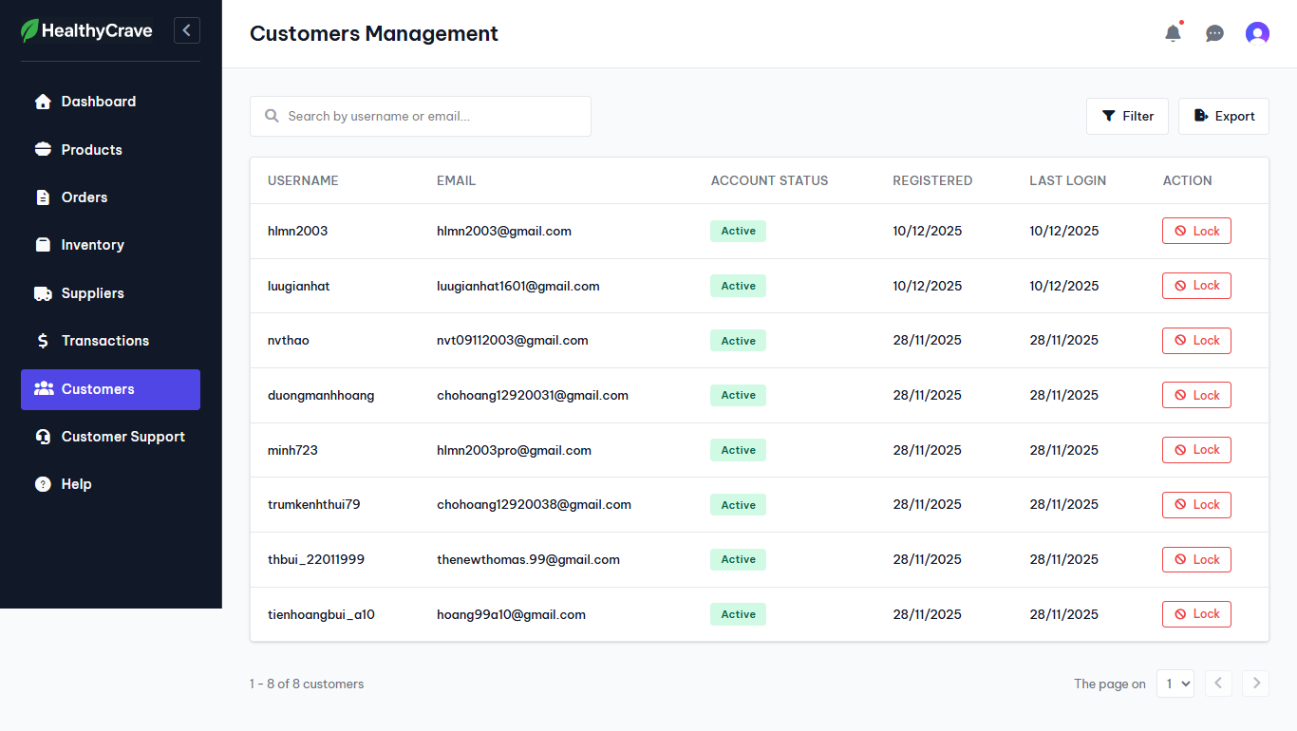

Test Case ID | Mô tả | HàQLNH động | Điều kiện tiên quyết | Kết quả mong đợi | Kết quả thực tế | Kết quả |  |  | Kết quả |  |  | Chú thích
 |  |  |  |  |  | Vòng 1 |  |  | Vòng 2
 |  |  |  |  |  | Trạng thái | Ngày kiểm tra | Người kiểm tra | Trạng thái | Ngày kiểm tra | Người kiểm tra
GUI_SHOW Quản lý nhập hàng
GUI-QLNH01 | Kiểm tra hiển thị danh sách thông tin người dùng |  | Đăng nhập thành công vào hệ thống | Các thông tin hiển thị rõ ràng, đúng vị trí | Các thông tin hiển thị rõ ràng, đúng vị trí | Passed | 2025-12-07 | Nhật | Passed | 2025-12-12 | Nhật
GUI-QLNH02 | Kiểm tra hiển thị nút Filter, Export, Lock |  | Đăng nhập thành công vào hệ thống | Các nút Filter, Export, Lock hiển thị rõ ràng, đúng vị trí | Các nút Filter, Export, Lock hiển thị rõ ràng, đúng vị trí | Passed | 2025-12-07 | Nhật | Passed | 2025-12-12 | Nhật
FUNCTION_SHOW Quản lý nhập hàng
FUNC-QLNH01 | Xác thực trang đang hiển thị | 1. Truy cập trang Web 2. Nhấp vào Customer | Đăng nhập thành công vào hệ thống | Giao diện hiển thị gồm có: - Danh sách người dùng - Các nút Filter, Export, Lock | Giao diện hiển thị gồm có: - Danh sách người dùng - Các nút Filter, Export, Lock | Passed | 2025-12-07 | Nhật | Passed | 2025-12-12 | Nhật
FUNC-QLNH02 | Xuất danh sách người dùng | 1. Truy cập trang Web 2. Nhấp vào Customer 3. Nhấp vào nút Export | Đăng nhập thành công vào hệ thống | Hệ thống hiển thị thông báo xuất thành công | Hệ thống hiển thị thông báo xuất thành công | Passed | 2025-12-07 | Nhật | Passed | 2025-12-12 | Nhật
FUNC-QLNH03 | Khóa tài khoản người dùng | 1. Truy cập trang Web 2. Nhấp vào Customer 3. Nhấp vào nút Lock tại tài khoản muốn khóa | Đăng nhập thành công vào hệ thống | Trạng thái tài khoản chuyển sang Locked | Trạng thái tài khoản chuyển sang Locked | Passed | 2025-12-07 | Nhật | Passed | 2025-12-12 | Nhật
FUNC-QLNH04 | Mở khóa tài khoản người dùng | 1. Truy cập trang Web 2. Nhấp vào Customer 3. Nhấp vào nút Unlock tại tài khoản muốn khóa | Đăng nhập thành công vào hệ thống | Trạng thái tài khoản chuyển sang Active | Trạng thái tài khoản chuyển sang Active | Passed | 2025-12-07 | Nhật | Passed | 2025-12-12 | Nhật

Quản lý thu chi
Project Name | Nền tảng thực phẩm ăn kiêng với AI Nutrition Advisor và cá nhân hóa công thức nấu
Module Code | Quản lý thu chi
 | Hoàn thành | Lỗi | Chưa kiểm tra | Bị chặn | Tổng lần kiểm tra
RouTC 1 | 6 | 0 | 0 | 0 | 6
RouTC 2 | 6 | 0 | 0 | 0 | 6
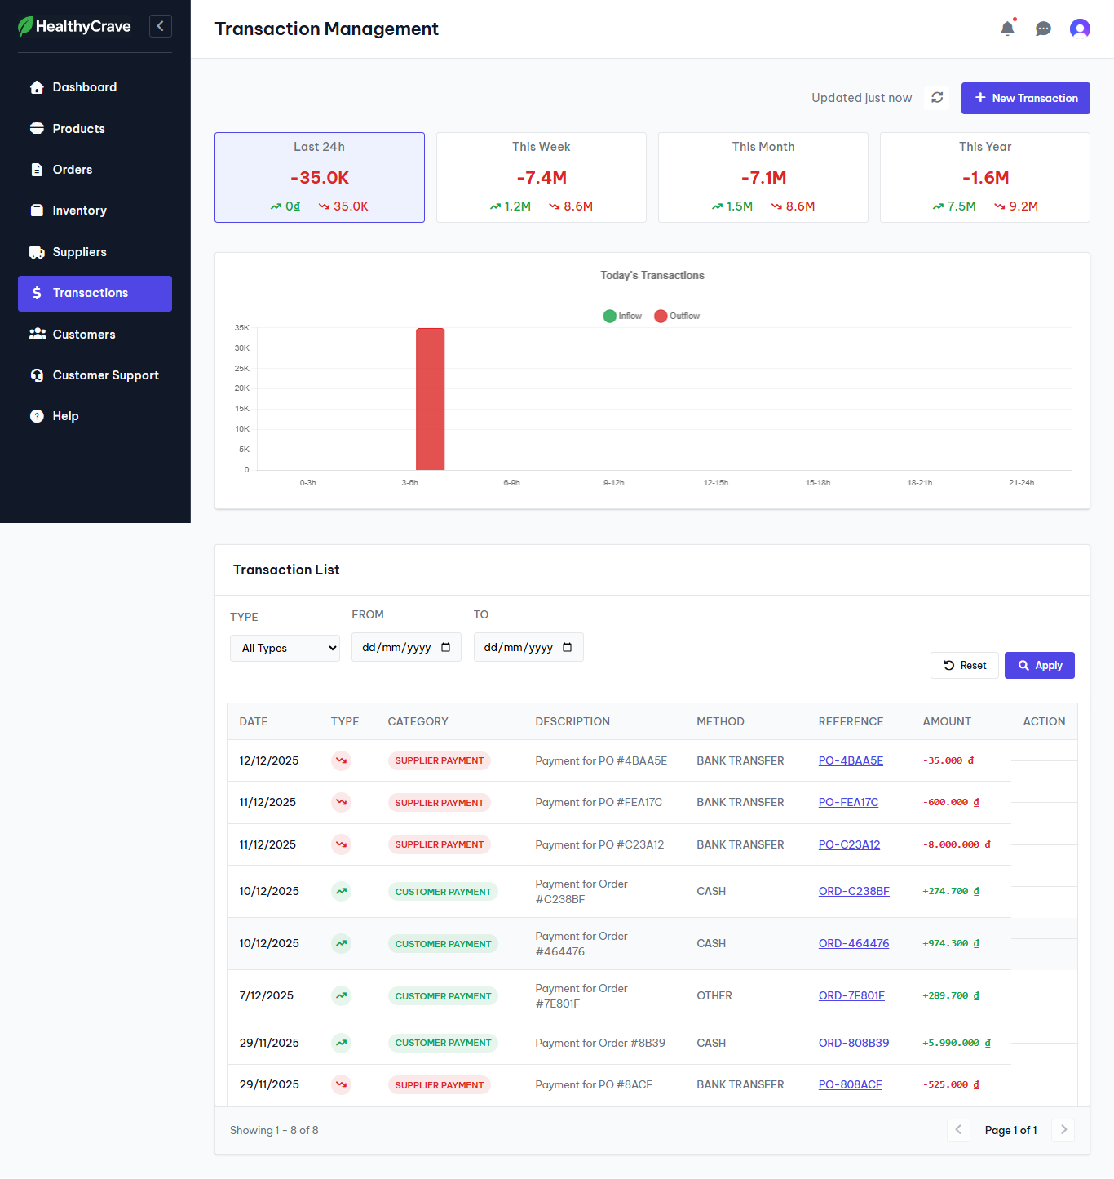

Test Case ID | Mô tả | HàQLTC động | Điều kiện tiên quyết | Kết quả mong đợi | Kết quả thực tế | Kết quả |  |  | Kết quả |  |  | Chú thích
 |  |  |  |  |  | Vòng 1 |  |  | Vòng 2
 |  |  |  |  |  | Trạng thái | Ngày kiểm tra | Người kiểm tra | Trạng thái | Ngày kiểm tra | Người kiểm tra
GUI_SHOW Quản lý thu chi
GUI-QLTC01 | Kiểm tra hiển thị danh sách thông tin giao dịch |  | Đăng nhập thành công vào hệ thống | Các thông tin hiển thị rõ ràng, đúng vị trí | Các thông tin hiển thị rõ ràng, đúng vị trí | Passed | 2025-12-07 | Nhật | Passed | 2025-12-12 | Nhật
GUI-QLTC02 | Kiểm tra hiển thị nút New Transaction, Reset, Apply |  | Đăng nhập thành công vào hệ thống | Các nút New Transaction, Reset, Apply hiển thị rõ ràng, đúng vị trí | Các nút New Transaction, Reset, Apply hiển thị rõ ràng, đúng vị trí | Passed | 2025-12-07 | Nhật | Passed | 2025-12-12 | Nhật
GUI-QLTC03 | Kiểm tra hiển thị thông tin thu chi theo ngày, tuần, tháng, năm |  | Đăng nhập thành công vào hệ thống | Các thông tin hiển thị rõ ràng, đúng vị trí | Các thông tin hiển thị rõ ràng, đúng vị trí | Passed | 2025-12-07 | Nhật | Passed | 2025-12-12 | Nhật
FUNCTION_SHOW Quản lý thu chi
FUNC-QLTC01 | Xác thực trang đang hiển thị | 1. Truy cập trang Web 2. Nhấp vào Transactions | Đăng nhập thành công vào hệ thống | Giao diện hiển thị gồm có: - Danh sách giao dịch - Các nút New Transaction, Reset, Apply - Thông tin thu chi theo ngày, tuần, tháng, năm | Giao diện hiển thị gồm có: - Danh sách giao dịch - Các nút New Transaction, Reset, Apply - Thông tin thu chi theo ngày, tuần, tháng, năm | Passed | 2025-12-07 | Nhật | Passed | 2025-12-12 | Nhật
FUNC-QLTC02 | Lọc theo loại giao dịch | 1. Tại Type chọn Inflow 2. Nhấp vào nút Apply | Đăng nhập thành công vào hệ thống | Hệ thống hiển thị các giao dịch bán | Hệ thống hiển thị các giao dịch bán | Passed | 2025-12-07 | Nhật | Passed | 2025-12-12 | Nhật
FUNC-QLTC03 | Lọc theo thời gian giao dịch | 1. Tại From nhập 10/12/2025 Tại To nhập 11/12/2025 2. Nhấp vào nút Apply | Đăng nhập thành công vào hệ thống | Hệ thống hiển thị các giao dịch từ ngày 10/12/2025 đến ngày 11/12/2025 | Hệ thống hiển thị các giao dịch từ ngày 10/12/2025 đến ngày 11/12/2025 | Passed | 2025-12-07 | Nhật | Passed | 2025-12-12 | Nhật

Tạo mới giao dịch
Project Name | Nền tảng thực phẩm ăn kiêng với AI Nutrition Advisor và cá nhân hóa công thức nấu
Module Code | Tạo mới giao dịch
 | Hoàn thành | Lỗi | Chưa kiểm tra | Bị chặn | Tổng lần kiểm tra
RouTC 1 | 12 | 0 | 0 | 0 | 12
RouTC 2 | 12 | 0 | 0 | 0 | 12
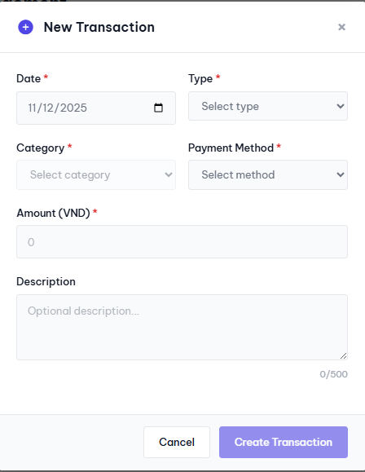

Test Case ID | Mô tả | HàTGD động | Điều kiện tiên quyết | Kết quả mong đợi | Kết quả thực tế | Kết quả |  |  | Kết quả |  |  | Chú thích
 |  |  |  |  |  | Vòng 1 |  |  | Vòng 2
 |  |  |  |  |  | Trạng thái | Ngày kiểm tra | Người kiểm tra | Trạng thái | Ngày kiểm tra | Người kiểm tra
GUI_SHOW Tạo mới giao dịch
GUI-TGD01 | Kiểm tra hiển thị Form New Transaction |  | Đăng nhập thành công vào hệ thống | Form hiển thị rõ ràng, đúng vị trí | Form hiển thị rõ ràng, đúng vị trí | Passed | 2025-12-07 | Nhật | Passed | 2025-12-12 | Nhật
GUI-TGD02 | Kiểm tra hiển thị nút Cancel, Create Transaction |  | Đăng nhập thành công vào hệ thống | Các nút Cancel, Create Transaction hiển thị rõ ràng, đúng vị trí | Các nút Cancel, Create Transaction hiển thị rõ ràng, đúng vị trí | Passed | 2025-12-07 | Nhật | Passed | 2025-12-12 | Nhật
GUI-TGD03 | Kiểm tra hiển thị các textbox |  | Đăng nhập thành công vào hệ thống | Các textbox hiển thị rõ ràng, đúng vị trí | Các textbox hiển thị rõ ràng, đúng vị trí | Passed | 2025-12-07 | Nhật | Passed | 2025-12-12 | Nhật
GUI-TGD04 | Kiểm tra hiển thị các placeholder |  | Đăng nhập thành công vào hệ thống | Các placeholder hiển thị rõ ràng, đúng vị trí | Các placeholder hiển thị rõ ràng, đúng vị trí | Passed | 2025-12-07 | Nhật | Passed | 2025-12-12 | Nhật
FUNCTION_SHOW Tạo mới giao dịch
FUNC-TGD01 | Xác thực form đang hiển thị | 1. Truy cập trang Web 2. Nhấp vào Transactions 3. Nhấp vào nút New Transaction | Đăng nhập thành công vào hệ thống | Form hiển thị gồm có: - Các textbox, placeholder - Các nút Cancel, Create Transaction | Form hiển thị gồm có: - Các textbox, placeholder - Các nút Cancel, Create Transaction | Passed | 2025-12-07 | Nhật | Passed | 2025-12-12 | Nhật
FUNC-TGD02 | Tạo giao dịch thành công | 1. Nhập: Date: 11/12/2025 Type: Inflow Category: Other Income Payment Method: Cash Amount: 500000 2. Nhấp vào nút Create Transaction | Đăng nhập thành công vào hệ thống | Hệ thống cập nhật giao dịch vừa được tạo | Hệ thống cập nhật giao dịch vừa được tạo | Passed | 2025-12-07 | Nhật | Passed | 2025-12-12 | Nhật
FUNC-TGD03 | Tạo giao dịch không thành công | 1. Nhập: Date: Type: Inflow Category: Other Income Payment Method: Cash Amount: 500000 2. Nhấp vào nút Create Transaction | Đăng nhập thành công vào hệ thống | Nút Create Transaction bị vô hiệu hóa | Nút Create Transaction bị vô hiệu hóa | Passed | 2025-12-07 | Nhật | Passed | 2025-12-12 | Nhật
FUNC-TGD04 | Tạo giao dịch không thành công | 1. Nhập: Date: 11/12/2025 Type: Category: Payment Method: Cash Amount: 500000 2. Nhấp vào nút Create Transaction | Đăng nhập thành công vào hệ thống | Nút Create Transaction bị vô hiệu hóa | Nút Create Transaction bị vô hiệu hóa | Passed | 2025-12-07 | Nhật | Passed | 2025-12-12 | Nhật
FUNC-TGD05 | Tạo giao dịch không thành công | 1. Nhập: Date: 11/12/2025 Type: Inflow Category: Payment Method: Cash Amount: 500000 2. Nhấp vào nút Create Transaction | Đăng nhập thành công vào hệ thống | Nút Create Transaction bị vô hiệu hóa | Nút Create Transaction bị vô hiệu hóa | Passed | 2025-12-07 | Nhật | Passed | 2025-12-12 | Nhật
FUNC-TGD06 | Tạo giao dịch không thành công | 1. Nhập: Date: 11/12/2025 Type: Inflow Category: Other Income Payment Method: Amount: 500000 2. Nhấp vào nút Create Transaction | Đăng nhập thành công vào hệ thống | Nút Create Transaction bị vô hiệu hóa | Nút Create Transaction bị vô hiệu hóa | Passed | 2025-12-07 | Nhật | Passed | 2025-12-12 | Nhật
FUNC-TGD07 | Tạo giao dịch không thành công | 1. Nhập: Date: 11/12/2025 Type: Inflow Category: Other Income Payment Method: Cash Amount: 2. Nhấp vào nút Create Transaction | Đăng nhập thành công vào hệ thống | Nút Create Transaction bị vô hiệu hóa | Nút Create Transaction bị vô hiệu hóa | Passed | 2025-12-07 | Nhật | Passed | 2025-12-12 | Nhật
FUNC-TGD08 | Hủy thao tác tạo giao dịch không thành công | 1. Nhấp vào nút Cancel | Đăng nhập thành công vào hệ thống | Hệ thống đóng form New Transaction | Hệ thống đóng form New Transaction | Passed | 2025-12-07 | Nhật | Passed | 2025-12-12 | Nhật

Chi tiết giao dịch
Project Name | Nền tảng thực phẩm ăn kiêng với AI Nutrition Advisor và cá nhân hóa công thức nấu
Module Code | Chi tiết giao dịch
 | Hoàn thành | Lỗi | Chưa kiểm tra | Bị chặn | Tổng lần kiểm tra
RouTC 1 | 6 | 0 | 0 | 0 | 6
RouTC 2 | 6 | 0 | 0 | 0 | 6
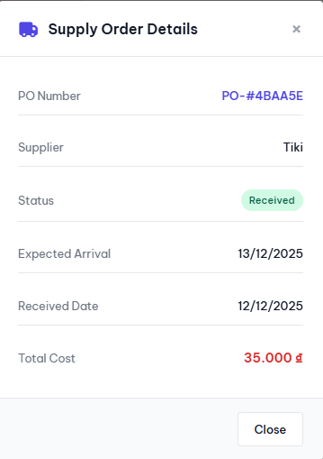
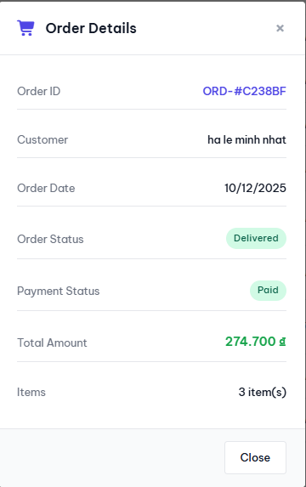

Test Case ID | Mô tả | HàCTGD động | Điều kiện tiên quyết | Kết quả mong đợi | Kết quả thực tế | Kết quả |  |  | Kết quả |  |  | Chú thích
 |  |  |  |  |  | Vòng 1 |  |  | Vòng 2
 |  |  |  |  |  | Trạng thái | Ngày kiểm tra | Người kiểm tra | Trạng thái | Ngày kiểm tra | Người kiểm tra
GUI_SHOW Chi tiết giao dịch
GUI-CTGD01 | Kiểm tra hiển thị form |  | Đăng nhập thành công vào hệ thống | Nếu là nhập hàng sẽ là Supply Order Details, nếu là bán hàng sẽ là Order Details | Form hiển thị đúng theo yêu cầu | Passed | 2025-12-07 | Nhật | Passed | 2025-12-12 | Nhật
GUI-CTGD02 | Kiểm tra hiển thị nút Close |  | Đăng nhập thành công vào hệ thống | Nút Close hiển thị rõ ràng, đúng vị trí | Nút Close hiển thị rõ ràng, đúng vị trí | Passed | 2025-12-07 | Nhật | Passed | 2025-12-12 | Nhật
GUI-CTGD03 | Kiểm tra hiển thị các thông tin của giao dịch |  | Đăng nhập thành công vào hệ thống | Các thông tin hiển thị rõ ràng | Các thông tin hiển thị rõ ràng | Passed | 2025-12-07 | Nhật | Passed | 2025-12-12 | Passed
FUNCTION_SHOW Chi tiết giao dịch
FUNC-CTGD01 | Xác thực form đang hiển thị | 1. Truy cập trang Web 2. Nhấp vào Transactions 3. Nhấp vào mục References của giao dịch | Đăng nhập thành công vào hệ thống | Form hiển thị gồm có: - Thông tin giao dịch - Nút Close | Form hiển thị gồm có: - Thông tin giao dịch - Nút Close | Passed | 2025-12-07 | Nhật | Passed | 2025-12-12 | Nhật
FUNC-CTGD02 | Đóng form | 1. Truy cập trang Web 2. Nhấp vào Transactions 3. Nhấp vào mục References của giao dịch 4. Nhấp vào nút Close | Đăng nhập thành công vào hệ thống | Hệ thống đóng form giao dịch | Hệ thống đóng form giao dịch | Passed | 2025-12-07 | Nhật | Passed | 2025-12-12 | Nhật

